Figur 1.1
Figur 1.1 Udvikling i beskæftigelsesfrekvensen for 25-64-årige, indeks jan. 2018 = 100

Forside

 | jan. 18 |  |  | apr. 18 |  |  | jul. 18 |  |  | okt. 18 |  |  | jan. 19 |  |  | apr. 19 |  |  | jul. 19 |  |  | okt. 19 |  |  | jan. 20 | feb. |  | apr. 20 | maj |  | jul. 20 |  |  | okt. 20 | nov. |  | jan. 21 |  |  | apr. 21
Dansk oprindelse | 100 | 100.1 | 100.2 | 100.3 | 100.5 | 100.6 | 100.7 | 100.7 | 100.8 | 100.8 | 100.9 | 100.9 | 101.0 | 101.0 | 101.1 | 101.3 | 101.3 | 101.3 | 101.4 | 101.3 | 101.2 | 101.2 | 101.2 | 101.2 | 101.2 | 101.3 | 101.1 | 100.2 | 99.9 | 100.0 | 100.0 | 100.2 | 100.4 | 100.4 | 100.5 | 100.6 | 100.3 | 100.4 | 100.5 | 101.0 | 101.6 | 102.0
Vestlige | 100 | 100.2 | 100.4 | 100.8 | 101.0 | 101.1 | 101.1 | 101.3 | 101.3 | 101.3 | 101.4 | 101.4 | 101.6 | 101.8 | 102.0 | 102.4 | 102.3 | 102.1 | 103.2 | 103.0 | 102.8 | 103.8 | 103.8 | 103.8 | 104.5 | 104.9 | 104.2 | 103.2 | 101.8 | 101.7 | 102.6 | 103.0 | 103.1 | 102.9 | 103.0 | 103.0 | 102.9 | 103.0 | 102.8 | 103.6 | 104.5 | 105.2
MENAPT | 100 | 100.7 | 101.1 | 102.3 | 103.0 | 103.7 | 104.1 | 104.3 | 104.5 | 104.9 | 105.1 | 105.3 | 106.0 | 106.5 | 107.1 | 108.5 | 108.8 | 109.2 | 109.5 | 109.5 | 109.4 | 109.6 | 109.7 | 109.7 | 110.0 | 110.7 | 109.3 | 105.6 | 105.0 | 106.4 | 107.1 | 108.0 | 108.6 | 109.0 | 109.6 | 109.3 | 108.6 | 109.1 | 109.1 | 111.2 | 113.0 | 114.9
Øvrige ikke-vestlige | 100 | 100.5 | 100.9 | 101.7 | 102.1 | 102.6 | 103.0 | 103.4 | 103.6 | 103.7 | 104.0 | 104.0 | 104.3 | 104.7 | 105.2 | 105.8 | 106.2 | 106.5 | 106.8 | 107.0 | 107.1 | 107.6 | 107.8 | 108.1 | 108.5 | 109.0 | 108.4 | 106.9 | 105.8 | 106.3 | 107.4 | 107.8 | 108.1 | 108.6 | 108.9 | 108.8 | 108.7 | 108.8 | 108.7 | 109.9 | 111.2 | 112.1

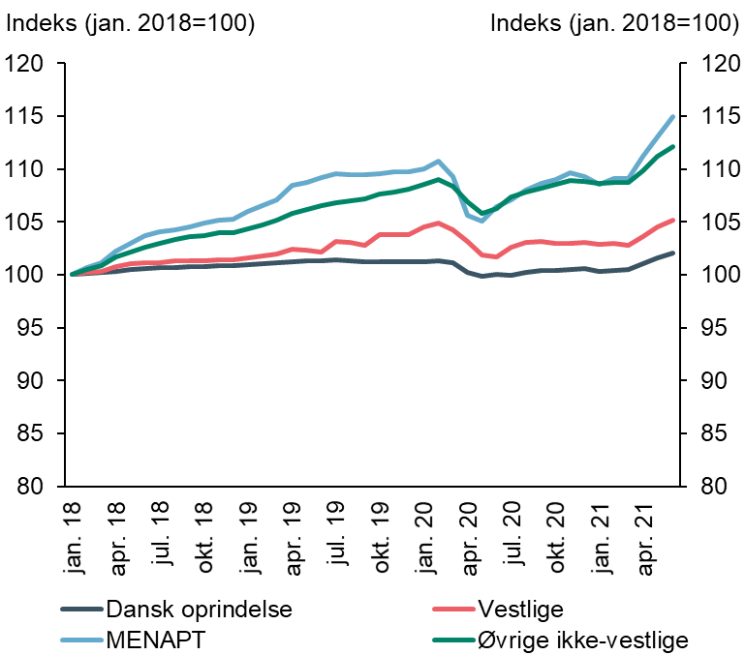
Anm.: I figuren indgår kun indvandrere samt personer af dansk oprindelse. Beskæftigelsesfrekvensen er sæsonkorrigeret.
Kilde: Egne beregninger på baggrund af registerdata fra Danmarks Statistik.

Figur 1.2
Figur 1.2 Ændring i beskæftigelse, befolkningstal og offentligt forsørgede (25-64 år) blandt ikke-vestlige indvandrere, 1. kvt. 2018 – 1. kvt. 2021

Forside

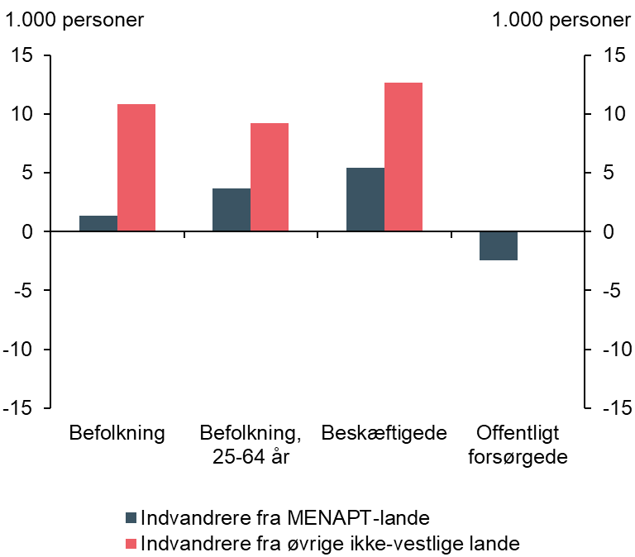
 | Ændring, 1.000 personer
Befolkning | 10.8 | 1.4
Befolkning, 25-64 år | 9.2 | 3.6
Beskæftigelse | 12.6 | 5.4
Offentlig forsørgelse | 0.1 | -2.4

Anm.: Offentlig forsørgelse er ekskl. SU.
Kilde: Egne beregninger på baggrund af registerdata fra Danmarks Statistik.

Figur 2.1
Figur 2.1 Opholdsgrundlag blandt indvandrere, 2018

Forside

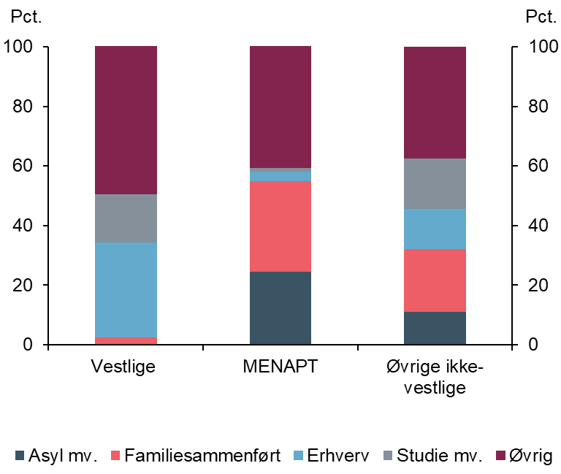
 | Vestlige | MENAPT | Øvrige ikke-vestlige
Asyl mv. | 0 | 25 | 11
Familiesammenført | 2 | 30 | 21
Erhverv | 32 | 3 | 13
Studie mv. | 16 | 1 | 17
Øvrig | 50 | 41 | 38

Anm.: Kategorien øvrig dækker over personer, som er kommet til Danmark før 1997, og hvor opholdsgrundlaget er ukendt. Herudover dækker det over personer fra de nordiske lande og EU/EØS, samt personer fra det øvrige opholdsområde (fx adopterede). For personer, som har flere opholdsgrundlag, er det første opholdsgrundlag benyttet.
Kilde: Egne beregninger på registerdata fra Danmarks Statistik

Figur 2.2
Figur 2.2 Opholdsgrundlag for personer, som er indvandret i 2016, 2017 eller 2018

Forside

 | Asyl mv. |  | Familiesammenført |  | Erhverv |  | Studie mv. |  | Øvrig |  | AxisY
16 | 0 | 16 | 0.7 | 16 | 47.8 | 16 | 26.5 | 16 | 24.9 | Vestlige 16 | 0
17 | 0 | 17 | 0.8 | 17 | 47 | 17 | 29.1 | 17 | 23.1 | Vestlige 17
18 | 0 | 18 | 0.5 | 18 | 50.7 | 18 | 30.3 | 18 | 18.5 | Vestlige 18
 |  |  |  |  |  |  |  |  |  | MENAPT 16
 |  |  |  |  |  |  |  |  |  | MENAPT 17
16 | 49.9 | 16 | 40.5 | 16 | 4.7 | 16 | 1.9 | 16 | 3.1 | MENAPT 18
17 | 27.1 | 17 | 44.7 | 17 | 10.1 | 17 | 7.4 | 17 | 10.8
18 | 14.6 | 18 | 38.7 | 18 | 15.9 | 18 | 17.8 | 18 | 13.1 | Øvrige ikke-vestlige 16
 |  |  |  |  |  |  |  |  |  | Øvrige ikke-vestlige 17
 |  |  |  |  |  |  |  |  |  | Øvrige ikke-vestlige 18
16 | 9.7 | 16 | 18.1 | 16 | 34.7 | 16 | 30.3 | 16 | 7.2
17 | 5.7 | 17 | 19.7 | 17 | 30.6 | 17 | 38.1 | 17 | 5.9
18 | 1.2 | 18 | 13.7 | 18 | 33.9 | 18 | 45.2 | 18 | 6
 | Vestlige |  |  | MENAPT |  |  | Øvrige ikke-vestlige
 | 2016 | 2017 | 2018 | 2016 | 2017 | 2018 | 2016 | 2017 | 2018
Asyl mv. | 0 | 0 | 0 | 50 | 27 | 15 | 10 | 6 | 1
Familiesammenført | 1 | 1 | 1 | 41 | 45 | 39 | 18 | 20 | 14
Erhverv | 48 | 47 | 51 | 5 | 10 | 16 | 35 | 31 | 34
Studie mv. | 27 | 29 | 30 | 2 | 7 | 18 | 30 | 38 | 45
Øvrig | 25 | 23 | 19 | 3 | 11 | 13 | 7 | 6 | 6

Anm.: Kategorien øvrig dækker over personer, som er kommet til Danmark før 1997, og hvor opholdsgrundlaget er ukendt. Herudover dækker det over personer fra de nordiske lande og EU/EØS, samt personer fra det øvrige opholdsområde (fx adopterede). For personer, som har flere opholdsgrundlag, er det første opholdsgrundlag benyttet.
Kilde: Egne beregninger på registerdata fra Danmarks Statistik

Figur 2.3
Figur 2.3 Arbejdsmarkedstilknytning opdelt på herkomstgrupper, 25-64-årige, 2018

Forside

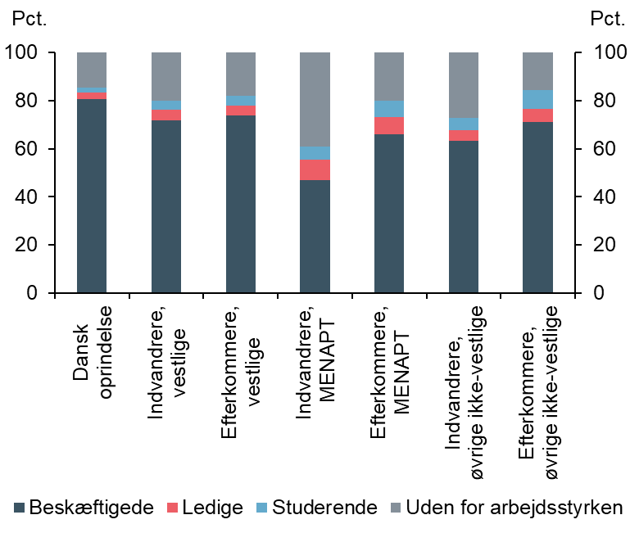
 | Beskæftigede | Ledige | Studerende | Uden for arbejdsstyrken
Dansk oprindelse | 81 | 3 | 2 | 15
Indvandrere, vestlige | 72 | 4 | 4 | 20
Efterkommere, vestlige | 74 | 4 | 4 | 18
Indvandrere, MENAPT | 47 | 8 | 6 | 39
Efterkommere, MENAPT | 66 | 7 | 7 | 20
Indvandrere, øvrige ikke-vestlige | 63 | 5 | 5 | 27
Efterkommere, øvrige ikke-vestlige | 71 | 6 | 8 | 16

Anm.: Figur 2.3 er baseret på arbejdsmarkedsregnskabet

Kilde: Egne beregninger på registerdata fra Danmarks Statistik

Figur 2.4
Figur 2.4 Ændring i arbejdsmarkedstilknytning fra 2017-2018 opdelt på herkomstgrupper, 25-64-årige

Forside

 | Beskæftigede | Ledige | Studerende | Uden for arbejdsstyrken
Dansk oprindelse | 0.7 | -0.1 | -0.1 | -0.6
Indvandrere, vestlige | 0.9 | -0.1 | -0.8 | -0.1
 | Beskæftigede |  | Ledige |  | Studerende |  | Uden for arbejdsstyrken |  | AxisY
Dansk oprindelse | 0.73 | Dansk oprindelse | -0.06 | Dansk oprindelse | -0.1 | Dansk oprindelse | -0.57 | Dansk oprindelse | 0
Indvandrere, vestlige | 0.94 | Indvandrere, vestlige | -0.07 | Indvandrere, vestlige | -0.75 | Indvandrere, vestlige | -0.11 | Indvandrere, vestlige
Efterkommere, vestlige | -0.11 | Efterkommere, vestlige | -0.01 | Efterkommere, vestlige | -0.06 | Efterkommere, vestlige | 0.17 | Efterkommere, vestlige
Indvandrere, MENAPT | 2.53 | Indvandrere, MENAPT | -1.6 | Indvandrere, MENAPT | 0.34 | Indvandrere, MENAPT | -1.28 | Indvandrere, MENAPT
Efterkommere, MENAPT | 0.64 | Efterkommere, MENAPT | -0.23 | Efterkommere, MENAPT | -0.22 | Efterkommere, MENAPT | -0.19 | Efterkommere, MENAPT
Indvandrere, øvrige ikke-vestlige | 2.15 | Indvandrere, øvrige ikke-vestlige | -0.6 | Indvandrere, øvrige ikke-vestlige | -0.8 | Indvandrere, øvrige ikke-vestlige | -0.76 | Indvandrere, øvrige ikke-vestlige
Efterkommere, øvrige ikke-vestlige | 1.24 | Efterkommere, øvrige ikke-vestlige | -0.11 | Efterkommere, øvrige ikke-vestlige | -0.14 | Efterkommere, øvrige ikke-vestlige | -0.99 | Efterkommere, øvrige ikke-vestlige
Efterkommere, vestlige | -0.1 | 0 | -0.1 | 0.2
Indvandrere, MENAPT | 2.5 | -1.6 | 0.3 | -1.3
Efterkommere, MENAPT | 0.6 | -0.2 | -0.2 | -0.2
Indvandrere, øvrige ikke-vestlige | 2.2 | -0.6 | -0.8 | -0.8
Efterkommere, øvrige ikke-vestlige | 1.2 | -0.1 | -0.1 | -1

Anm.: Figur 2.4 er baseret på arbejdsmarkedsregnskabet

Kilde: Egne beregninger på registerdata fra Danmarks Statistik

Figur 2.5a
Figur 2.5a Arbejdsmarkedstilknytning for mænd opdelt på herkomstgrupper, 25-64-årige, 2018

Forside

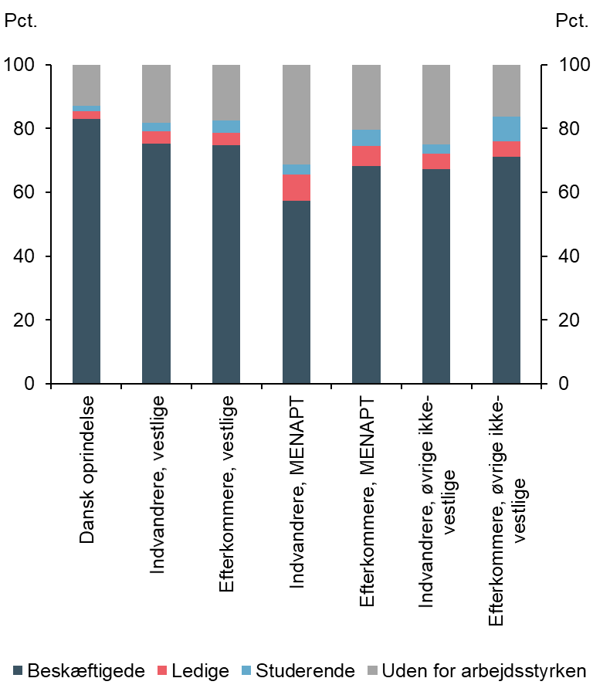
 | Beskæftigede | Ledige | Studerende | Uden for arbejdsstyrken
Dansk oprindelse | 83 | 3 | 2 | 13
Indvandrere, vestlige | 75 | 4 | 3 | 18
Efterkommere, vestlige | 75 | 4 | 4 | 18
Indvandrere, MENAPT | 57 | 8 | 3 | 31
Efterkommere, MENAPT | 68 | 6 | 5 | 20
Indvandrere, øvrige ikke-vestlige | 67 | 5 | 3 | 25
Efterkommere, øvrige ikke-vestlige | 71 | 5 | 8 | 16

Anm.: Se anm. til figur 2.3 og 2.4.
Kilde: Egne beregninger på registerdata fra Danmarks Statistik

Figur 2.5b
Figur 2.5b Ændring i arbejdsmarkedstilknytning for mænd fra 2017-2018 opdelt på herkomstgrupper, 25-64-årige

Forside

 | Beskæftigede | Ledige | Studerende | Uden for arbejdsstyrken | AxisY
Dansk oprindelse | 0.6 | -0.08 | -0.09 | -0.43 | 0
Indvandrere, vestlige | 0.66 | -0.09 | -0.53 | -0.04
Efterkommere, vestlige | 0.13 | 0.17 | -0.21 | -0.09
Indvandrere, MENAPT | 3.07 | -2.13 | 0.11 | -1.05
Efterkommere, MENAPT | 0.02 | -0.2 | -0.11 | 0.3
Indvandrere, øvrige ikke-vestlige | 2.75 | -1.02 | -0.43 | -1.29
Efterkommere, øvrige ikke-vestlige | 1.47 | -0.3 | -0.47 | -0.69
 | Beskæftigede | Ledige | Studerende | Uden for arbejdsstyrken
Dansk oprindelse | 0.6 | -0.1 | -0.1 | -0.4
Indvandrere, vestlige | 0.7 | -0.1 | -0.5 | 0
Efterkommere, vestlige | 0.1 | 0.2 | -0.2 | -0.1
Indvandrere, MENAPT | 3.1 | -2.1 | 0.1 | -1.1
Efterkommere, MENAPT | 0 | -0.2 | -0.1 | 0.3
Indvandrere, øvrige ikke-vestlige | 2.8 | -1 | -0.4 | -1.3
Efterkommere, øvrige ikke-vestlige | 1.5 | -0.3 | -0.5 | -0.7

Anm.: Se anm. til figur 2.3 og 2.4.
Kilde: Egne beregninger på registerdata fra Danmarks Statistik

Figur 2.6a
Figur 2.6a Arbejdsmarkedstilknytning for kvinder opdelt på herkomstgrupper, 25-64-årige, 2018

Forside

 | Beskæftigede | Ledige | Studerende | Uden for arbejdsstyrken | AxisY
Dansk oprindelse | 78.55 | 2.68 | 2.36 | 16.42 | 0
Indvandrere, vestlige | 68.07 | 4.59 | 4.68 | 22.65
Efterkommere, vestlige | 72.73 | 4.2 | 4.7 | 18.37
Indvandrere, MENAPT | 34.99 | 8.48 | 8.58 | 47.95
Efterkommere, MENAPT | 63.95 | 7.89 | 8.21 | 19.95
Indvandrere, øvrige ikke-vestlige | 59.93 | 4.24 | 6.52 | 29.31
Efterkommere, øvrige ikke-vestlige | 71.45 | 5.95 | 7.88 | 14.72
 | Beskæftigede | Ledige | Studerende | Uden for arbejdsstyrken
Dansk oprindelse | 79 | 3 | 2 | 16
Indvandrere, vestlige | 68 | 5 | 5 | 23
Efterkommere, vestlige | 73 | 4 | 5 | 18
Indvandrere, MENAPT | 35 | 9 | 9 | 48
Efterkommere, MENAPT | 64 | 8 | 8 | 20
Indvandrere, øvrige ikke-vestlige | 60 | 4 | 7 | 29
Efterkommere, øvrige ikke-vestlige | 72 | 6 | 8 | 15

Anm.: Se anm. til figur 2.3 og 2.4.
Kilde: Egne beregninger på registerdata fra Danmarks Statistik

Figur 2.6b
Figur 2.6b Ændring i arbejdsmarkedstilknytning for kvinder fra 2017-2018 opdelt på herkomstgrupper, 25-64-årige

Forside

 | Beskæftigede | Ledige | Studerende | Uden for arbejdsstyrken
Dansk oprindelse | 0.9 | -0.1 | -0.1 | -0.7
Indvandrere, vestlige | 1.2 | -0.1 | -0.9 | -0.2
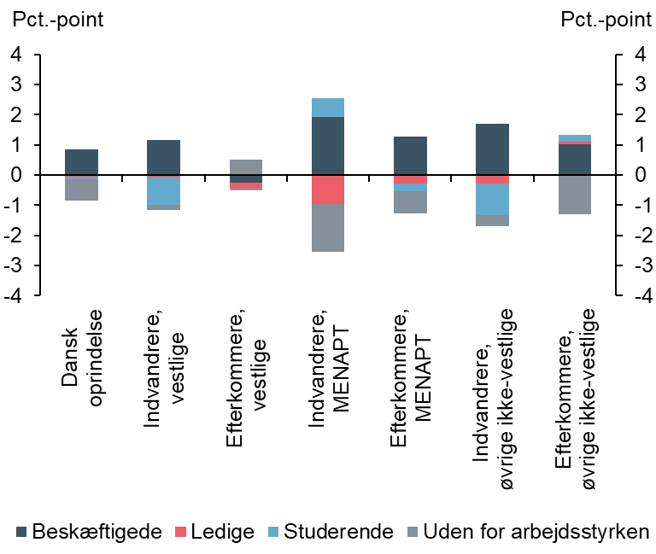
Efterkommere, vestlige | -0.3 | -0.2 | 0 | 0.5
Indvandrere, MENAPT | 1.9 | -1 | 0.6 | -1.6
Efterkommere, MENAPT | 1.3 | -0.3 | -0.3 | -0.7
Indvandrere, øvrige ikke-vestlige | 1.7 | -0.3 | -1.1 | -0.4
Efterkommere, øvrige ikke-vestlige | 1 | 0.1 | 0.2 | -1.3

Anm.: Se anm. til figur 2.3 og 2.4.
Kilde: Egne beregninger på registerdata fra Danmarks Statistik

Figur 2.7
Figur 2.7 Nettobidrag til de offentlige finanser opdelt på alder, 2018

Forside

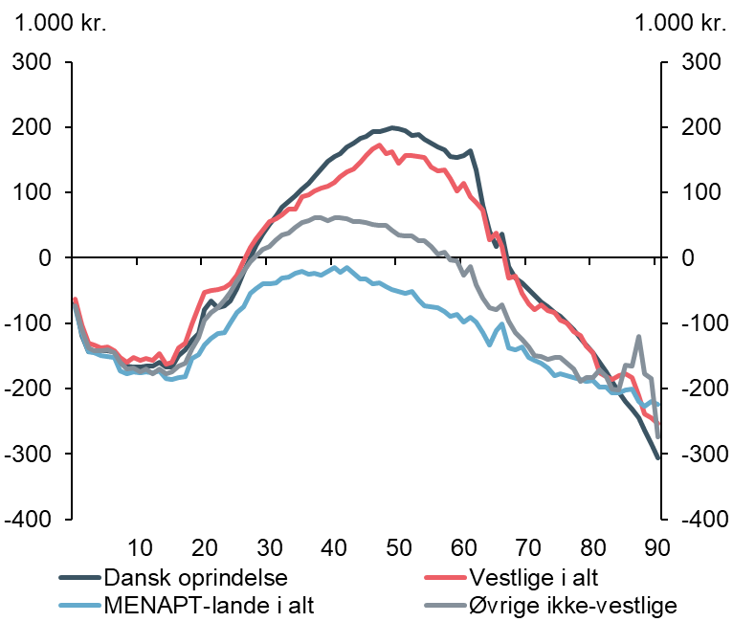
 | Dansk oprindelse | Vestlige i alt | MENAPT-lande i alt | Øvrige ikke-vestlige
0 | -69.6 | -62.5 | -76 | -74
1 | -118.5 | -102.6 | -115.5 | -110.3
2 | -144.1 | -131.1 | -143.5 | -137.1
3 | -142.7 | -133.2 | -145.4 | -141.6
4 | -142.6 | -137.6 | -149 | -142.4
5 | -141.7 | -136.6 | -151.2 | -141
6 | -143.7 | -142.4 | -151.8 | -144.8
7 | -161.9 | -153 | -173.1 | -159.7
8 | -165.5 | -159.6 | -176.7 | -170.5
9 | -166.3 | -152.3 | -174.5 | -169.1
10 | -166.4 | -156.4 | -176 | -173.9
11 | -166 | -153.8 | -174.8 | -169.4
12 | -165.8 | -157.2 | -176.1 | -177
13 | -160.1 | -146.8 | -173.5 | -170.5
14 | -166.8 | -161.9 | -184.2 | -176.8
15 | -166.6 | -159.4 | -186.2 | -173.7
16 | -148.8 | -137.6 | -183.5 | -166
17 | -141.3 | -130.6 | -181 | -161.9
18 | -125.6 | -100.8 | -154.2 | -139.4
19 | -116.3 | -74.5 | -147.7 | -122.1
20 | -79.9 | -53.2 | -133.3 | -94.9
21 | -66.3 | -49.5 | -123.5 | -83
22 | -75.6 | -48.9 | -115.8 | -76.8
23 | -73.8 | -45.8 | -113.8 | -65.2
24 | -65.7 | -39 | -100.1 | -52.5
25 | -47.3 | -26.8 | -83.5 | -35.3
26 | -21.7 | -4.4 | -74.4 | -20.6
27 | -0.2 | 15.4 | -54.5 | -5.9
28 | 19.6 | 29.5 | -47.3 | 2.4
29 | 36.5 | 42.5 | -40 | 13.3
30 | 50.4 | 55.2 | -40.3 | 17.8
31 | 64.4 | 59.9 | -37.7 | 27.6
32 | 77 | 66.2 | -31 | 34.8
33 | 85.6 | 74.2 | -29.6 | 38.7
34 | 95 | 75 | -23.9 | 47.3
35 | 106 | 93.2 | -20.2 | 53.4
36 | 113.8 | 96.7 | -24.8 | 56.3
37 | 124.9 | 102.6 | -23 | 61.2
38 | 135.9 | 107.2 | -26.8 | 61.4
39 | 148.2 | 109.2 | -20.7 | 56.5
40 | 154.6 | 116.1 | -15.3 | 61.1
41 | 159.8 | 123.8 | -21.7 | 61.1
42 | 170.1 | 131.7 | -15.3 | 59.7
43 | 175.3 | 135.3 | -23.6 | 56.2
44 | 182.8 | 146.8 | -32.5 | 55.5
45 | 185.1 | 157.2 | -32.4 | 54
46 | 193.3 | 166.8 | -40 | 51.1
47 | 193.8 | 172.3 | -37.5 | 49.1
48 | 195.4 | 159.2 | -43.7 | 50.3
49 | 198.7 | 163.1 | -48.5 | 42.2
50 | 197.7 | 144.4 | -51.4 | 35.2
51 | 194.7 | 156.1 | -54.2 | 33.5
52 | 187.6 | 156.3 | -50.7 | 33.1
53 | 188.3 | 155.8 | -64.7 | 25.8
54 | 181.7 | 153 | -74 | 26.7
55 | 176.1 | 139.6 | -74.3 | 17.3
56 | 169.2 | 132.7 | -76 | 5.7
57 | 165.3 | 135.3 | -81.5 | 9.2
58 | 154.5 | 121 | -89.3 | -2.9
59 | 153.8 | 102.8 | -86.9 | -4.7
60 | 156.8 | 113.4 | -98 | -26.7
61 | 163.8 | 93 | -91.2 | -13.6
62 | 133.9 | 84.7 | -97.6 | -40.5
63 | 80.3 | 73.8 | -114.7 | -61.3
64 | 41.3 | 27.4 | -133.1 | -76.2
65 | 17.9 | 38.6 | -110.8 | -79.1
66 | 36.9 | 17.5 | -101.5 | -71.8
67 | -13.1 | -30.4 | -137.3 | -96.7
68 | -31 | -28.1 | -141.2 | -114.8
69 | -38 | -53.6 | -136.3 | -123.9
70 | -48.2 | -70.3 | -152.2 | -136.6
71 | -56.6 | -78.5 | -157.2 | -149.3
72 | -67 | -71.5 | -161.8 | -151.3
73 | -74.6 | -80.5 | -168.2 | -155.9
74 | -82.9 | -83.6 | -180.5 | -153
75 | -89.4 | -94.9 | -177.6 | -152.9
76 | -100.2 | -100.1 | -180.2 | -161.1
77 | -110.4 | -112.9 | -182.4 | -170
78 | -122.4 | -118.9 | -186.1 | -189.1
79 | -133.7 | -135 | -188.9 | -183.5
80 | -145.6 | -144.5 | -186.9 | -183.8
81 | -159.4 | -175.2 | -197.8 | -171
82 | -173.9 | -181.3 | -198.4 | -181.8
83 | -189.7 | -186.4 | -206 | -200
84 | -205.6 | -179.6 | -206 | -202.3
85 | -220.1 | -177 | -201.9 | -164
86 | -231.1 | -183.8 | -200.2 | -166
87 | -245.2 | -210.8 | -220.4 | -119.7
88 | -263.1 | -239.3 | -226.6 | -176.9
89 | -284.6 | -245 | -219.4 | -185.1
90 | -306.5 | -252.7 | -224.2 | -274.4

Anm.: Alderen er opgjort ultimo 2018. I figur 2.7 er det gennemsnitlige nettobidrag fra 70 år og opefter vist som et 3-års glidende gennemsnit på grund af et lille antal observationer. Ved alders-standardiseringen beregnes det gennemsnitlige nettobidrag for herkomstgruppen i det hypotetiske scenarie, hvor herkomstgruppens alderssammensætning svarer til alderssammensætningen for personer af dansk oprindelse.

Kilde: Egne beregninger på registerdata fra Danmarks Statistik.

Figur 2.8
Figur 2.8 Faktiske og aldersstandardiserede gennemsnitlige nettobidrag, 2018

Forside

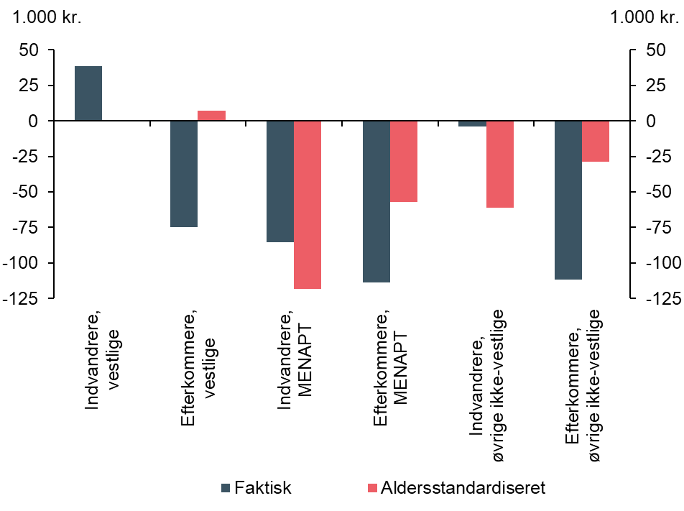
 | Faktiske | Aldersstandardiseret
Indvandrere, vestlige | 38.6 | 0.2
Efterkommere, vestlige | -74.9 | 7.4
Indvandrere, MENAPT | -85.2 | -118.2
Efterkommere, MENAPT | -113.5 | -56.9
Indvandrere, øvrige ikke-vestlige | -3.9 | -61
Efterkommere, øvrige ikke-vestlige | -111.6 | -28.7

Anm.: Ved aldersstandardiseringen beregnes det gennemsnitlige nettobidrag for herkomstgruppen i det hypotetiske scenarie, hvor herkomstgruppens alderssammensætning svarer til alderssammensætningen for personer af dansk oprindelse.

Kilde: Egne beregninger på registerdata fra Danmarks Statistik.

Figur 2.9
Figur 2.9 Fordeling af nettobidrag på tværs af herkomstgrupper, 25-64-årige, 2018

Forside

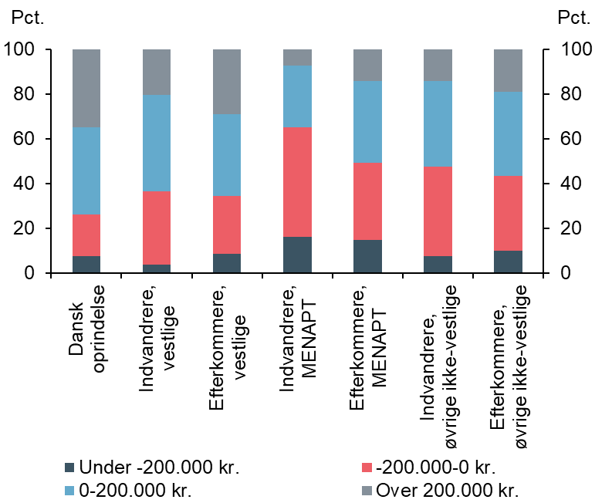
 | Under -200.000 kr. | -200.000-0 kr. | 0-200.000 kr. | Over 200.000 kr.
Dansk oprindelse | 8 | 19 | 39 | 35
Indvandrere, vestlige | 4 | 33 | 43 | 20
Efterkommere, vestlige | 9 | 26 | 37 | 29
Indvandrere, MENAPT | 16 | 49 | 27 | 7
Efterkommere, MENAPT | 15 | 35 | 37 | 14
Indvandrere, øvrige ikke-vestlige | 8 | 40 | 39 | 14
Efterkommere, øvrige ikke-vestlige | 10 | 33 | 38 | 19

Kilde: Egne beregninger på registerdata fra Danmarks Statistik.

Figur 2.10
Figur 2.10 Andel med positivt nettobidrag, 25-64-årige, 2017 og 2018

Forside

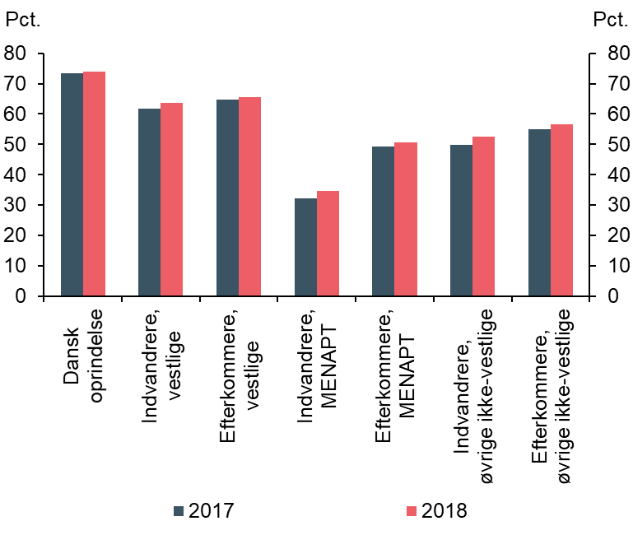
 | 2017 | 2018
Dansk oprindelse | 73 | 74
Indvandrere, vestlige | 62 | 64
Efterkommere, vestlige | 65 | 66
Indvandrere, MENAPT | 32 | 35
Efterkommere, MENAPT | 49 | 51
Indvandrere, øvrige ikke-vestlige | 50 | 53
Efterkommere, øvrige ikke-vestlige | 55 | 57

Anm.: Andelen med positivt nettobidrag i 2017 i figur 2.10 er opgjort som den reviderede opgørelse af nettobidraget fra 2017.

Kilde: Egne beregninger på registerdata fra Danmarks Statistik.

Figur 2.11
Figur 2.11 Gennemsnitlige nettobidrag fordelt på oprindelseslande, 2018

Forside

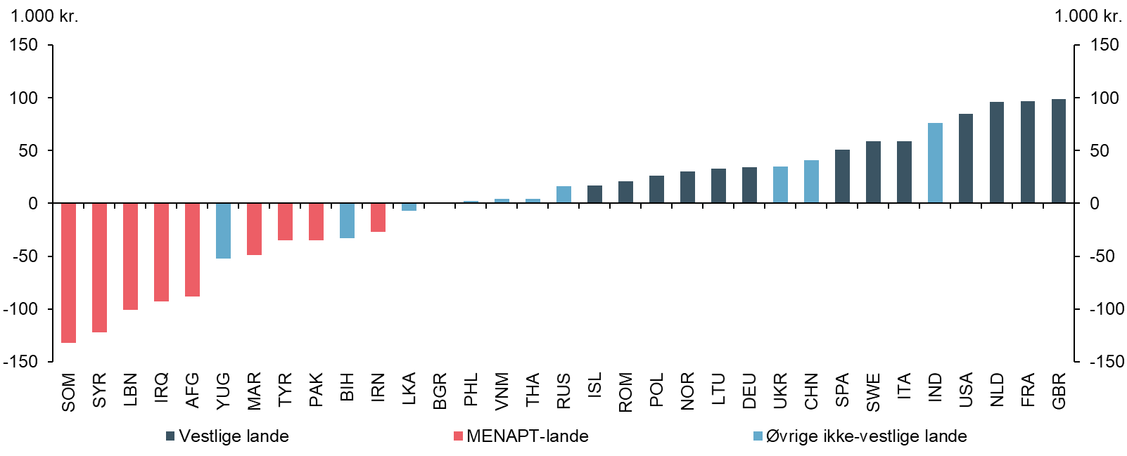
 | MENAPT-lande | Øvrige ikke-vestlige lande | Vestlige lande
 | Gennemsnitligt nettobidrag, 1.000 kr. | Gennemsnitligt nettobidrag, 1.000 kr. | Gennemsnitligt nettobidrag, 1.000 kr.
SOM | -132 | 0 | 0
SYR | -122 | 0 | 0
LBN | -101 | 0 | 0
IRQ | -93 | 0 | 0
AFG | -88 | 0 | 0
YUG | 0 | -52 | 0
MAR | -49 | 0 | 0
TYR | -35 | 0 | 0
PAK | -35 | 0 | 0
BIH | 0 | -33 | 0
IRN | -27 | 0 | 0
LKA | 0 | -7 | 0
BGR | 0 | 0 | 0
PHL | 0 | 2 | 0
VNM | 0 | 4 | 0
THA | 0 | 4 | 0
RUS | 0 | 16 | 0
ISL | 0 | 0 | 17
ROM | 0 | 0 | 21
POL | 0 | 0 | 26
NOR | 0 | 0 | 30
LTU | 0 | 0 | 33
DEU | 0 | 0 | 34
UKR | 0 | 35 | 0
CHN | 0 | 41 | 0
SPA | 0 | 0 | 51
SWE | 0 | 0 | 59
ITA | 0 | 0 | 59
IND | 0 | 76 | 0
USA | 0 | 0 | 85
NLD | 0 | 0 | 96
FRA | 0 | 0 | 97
GBR | 0 | 0 | 99

Anm.: Efterkommere er ikke medtaget. Der er kun vist oprindelseslande, hvor der bor mindst 5.000 personer i Danmark.
Kilde: Egne beregninger på registerdata fra Danmarks Statistik.

Figur 2.12
Figur 2.12 Gennemsnitligt nettobidrag for indvandrere i alderen 25-64 år over opholdsgrundlag for personer uden beskæftigelse, 2018

Forside

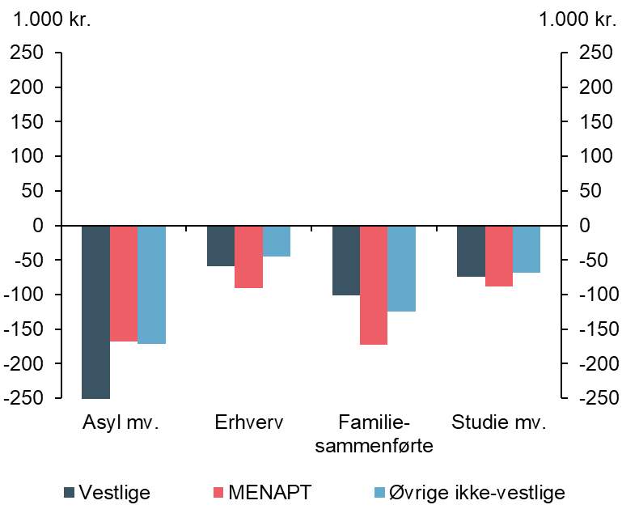
 | Indvandrere, vestlige | Indvandrere, MENAPT-lande | Indvandrere, øvrige ikke-vestlige
Asyl mv. | -329.2 | -168.4 | -171.8
Erhverv | -58.7 | -90.6 | -45.1
Familiesammenførte | -101.1 | -172.5 | -125.3
Studie mv. | -74.3 | -88.6 | -68.4

Anm.: Der indgår alene beregnet nettobidrag for personer med oplyst arbejdsmarkedsstatus. Døde og udvandrede i løbet af året indgår således ikke.

Kilde: Egne beregninger på registerdata fra Danmarks Statistik.

Figur 2.13
Figur 2.13 Gennemsnitligt nettobidrag for indvandrere i alderen 25-64 år over opholdsgrundlag for personer i beskæftigelse, 2018

Forside

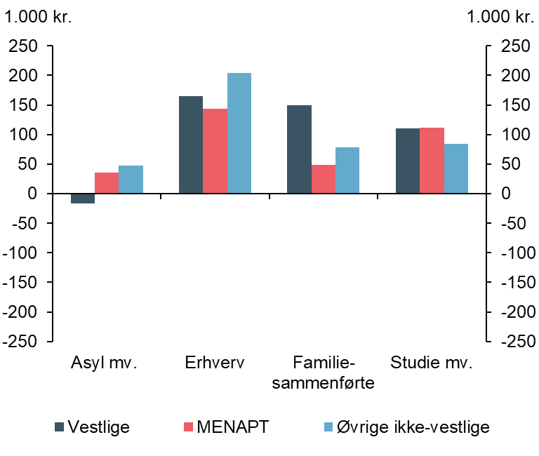
 | Indvandrere, vestlige | Indvandrere, MENAPT-lande | Indvandrere, øvrige ikke-vestlige
Asyl mv. | -16.5 | 35.7 | 47.4
Erhverv | 165.1 | 143.6 | 203.7
Familiesammenførte | 150.1 | 49.2 | 78.5
Studie mv. | 110.4 | 111.3 | 83.9

Anm.: Der indgår alene beregnet nettobidrag for personer med oplyst arbejdsmarkedsstatus. Døde og udvandrede i løbet af året indgår således ikke.

Kilde: Egne beregninger på registerdata fra Danmarks Statistik.

Figur 2.14
Figur 2.14 Andelen af helårspersoner på erhvervsordninger opdelt på lønindkomst i 2018

Forside

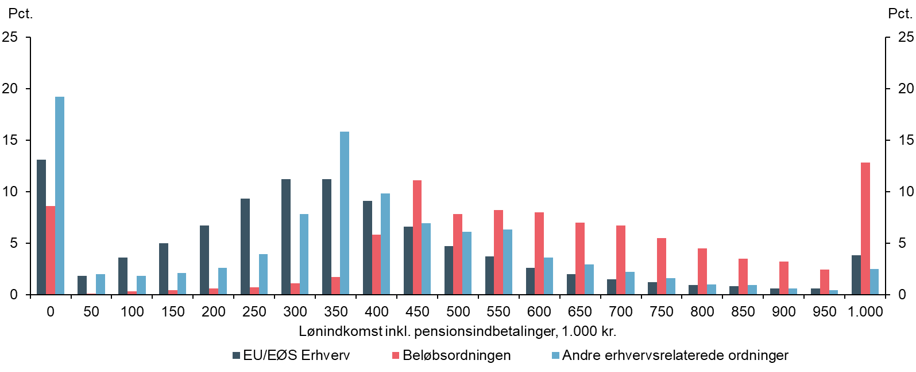
løninterval | EU/EØS Erhverv | Beløbsordningen | Andre erhvervsrelaterede ordninger
0 | 13.1 | 8.6 | 19.2
50 | 1.8 | 0.1 | 2
100 | 3.6 | 0.3 | 1.8
150 | 5 | 0.4 | 2.1
200 | 6.7 | 0.6 | 2.6
250 | 9.3 | 0.7 | 3.9
300 | 11.2 | 1.1 | 7.8
350 | 11.2 | 1.7 | 15.8
400 | 9.1 | 5.8 | 9.8
450 | 6.6 | 11.1 | 6.9
500 | 4.7 | 7.8 | 6.1
550 | 3.7 | 8.2 | 6.3
600 | 2.6 | 8 | 3.6
650 | 2 | 7 | 2.9
700 | 1.5 | 6.7 | 2.2
750 | 1.2 | 5.5 | 1.6
800 | 0.9 | 4.5 | 1
850 | 0.8 | 3.5 | 0.9
900 | 0.6 | 3.2 | 0.6
950 | 0.6 | 2.4 | 0.4
1000 | 3.8 | 12.8 | 2.5

Anm.: Se anmærkning til tabel 2.3.
Kilde: Egne beregninger på registerdata fra Danmarks Statistik.

Figur 3.1
Figur 3.1 Udvikling i antal indvandrere i beskæftigelse (lønmodtagere), 2008-2019

Forside

 | 2008 |  |  |  |  |  |  |  |  |  |  |  | 2009 |  |  |  |  |  |  |  |  |  |  |  | 2010 |  |  |  |  |  |  |  |  |  |  |  | 2011 |  |  |  |  |  |  |  |  |  |  |  | 2012 |  |  |  |  |  |  |  |  |  |  |  | 2013 |  |  |  |  |  |  |  |  |  |  |  | 2014 |  |  |  |  |  |  |  |  |  |  |  | 2015 |  |  |  |  |  |  |  |  |  |  |  | 2016 |  |  |  |  |  |  |  |  |  |  |  | 2017 |  |  |  |  |  |  |  |  |  |  |  | 2018 |  |  |  |  |  |  |  |  |  |  |  | 2019 |  |  |  |  |  |  |  |  |  |  |  | 2020 |  |  |  |  |  |  |  |  |  |  |  | 2021
Vestlige | 59.7 | 60.1 | 60.7 | 62 | 62.6 | 62.8 | 63.7 | 64.3 | 65.2 | 66.3 | 66.5 | 66.5 | 65.5 | 65.7 | 66.1 | 66.3 | 66.4 | 66.4 | 65.8 | 65.9 | 66.4 | 66.3 | 66.5 | 66.4 | 65.1 | 65.3 | 66 | 66.7 | 67.4 | 67.6 | 67.2 | 67.6 | 68.4 | 68.7 | 69 | 69 | 67.8 | 68.2 | 69.2 | 70.3 | 70.8 | 70.9 | 70.8 | 71.3 | 72.2 | 72.6 | 72.9 | 72.8 | 71.9 | 72.5 | 73.2 | 74.3 | 75 | 75.2 | 74.9 | 75.2 | 76 | 76.5 | 76.8 | 76.6 | 75.6 | 76 | 77 | 78.3 | 79.2 | 79.5 | 79.4 | 79.9 | 80.8 | 81.7 | 82.1 | 82 | 81.5 | 82.1 | 83.3 | 84.9 | 85.9 | 86.5 | 86.3 | 86.8 | 87.9 | 88.6 | 89.1 | 89.1 | 88.3 | 89 | 90.3 | 92 | 93.2 | 93.9 | 93.8 | 94.4 | 95.5 | 96.4 | 97.1 | 96.9 | 96 | 97.1 | 98.3 | 100.2 | 101.3 | 101.9 | 101.2 | 101.7 | 102.9 | 103.4 | 104 | 103.9 | 102.9 | 103.7 | 105.4 | 106.6 | 107.8 | 108.4 | 107.7 | 108.3 | 109.3 | 110.1 | 111 | 110.9 | 109.7 | 110.7 | 112 | 113.9 | 115.1 | 115.7 | 114.8 | 115.4 | 116.4 | 117 | 117.8 | 117.5 | 116.6 | 117.4 | 118.9 | 120.4 | 121.2 | 121.5 | 120.4 | 120.6 | 121.3 | 122 | 122.6 | 122.3 | 121.1 | 122 | 122.4 | 120.6 | 120.1 | 120.4 | 120 | 120.9 | 122.1 | 123.3 | 124.1 | 123.7 | 122.5 | 123.1 | 124 | 126.5 | 128.7 | 130
MENAPT | 32.1 | 32.5 | 32.6 | 33.1 | 33.2 | 33.1 | 32.8 | 32.9 | 33.2 | 33.4 | 33.4 | 33.1 | 32.2 | 32 | 31.8 | 32.1 | 31.9 | 31.6 | 31.2 | 31.2 | 31.1 | 31.1 | 31.2 | 31 | 30.5 | 30.4 | 30.4 | 30.8 | 30.7 | 30.6 | 30.4 | 30.5 | 30.7 | 30.9 | 31 | 31 | 30.6 | 30.6 | 30.8 | 31.2 | 31.3 | 31.2 | 31 | 31 | 31.2 | 31.4 | 31.6 | 31.6 | 31.3 | 31.2 | 31.4 | 31.7 | 31.7 | 31.5 | 31.2 | 31.2 | 31.4 | 31.7 | 31.8 | 31.6 | 31.3 | 31.3 | 31.5 | 31.9 | 32.1 | 32.1 | 32 | 32 | 32.3 | 32.6 | 32.8 | 32.7 | 32.4 | 32.5 | 32.8 | 33.5 | 33.6 | 33.7 | 33.6 | 33.6 | 34 | 34.3 | 34.4 | 34.4 | 34.4 | 34.4 | 34.7 | 35.3 | 35.5 | 35.5 | 35.4 | 35.5 | 36 | 36.5 | 36.7 | 36.8 | 36.7 | 36.9 | 37.2 | 37.9 | 38.4 | 38.7 | 38.8 | 39.4 | 40 | 40.7 | 41.1 | 41.3 | 41.3 | 41.6 | 42.1 | 42.8 | 43.4 | 43.6 | 43.7 | 44.1 | 44.5 | 44.9 | 45.2 | 45.2 | 45 | 45.2 | 45.6 | 46.5 | 47 | 47.4 | 47.5 | 47.7 | 48.1 | 48.5 | 48.6 | 48.5 | 48.5 | 48.6 | 49 | 49.9 | 50.1 | 50.4 | 50.6 | 50.7 | 50.9 | 51.1 | 51.2 | 51 | 50.8 | 50.9 | 50.4 | 48.8 | 48.7 | 49.4 | 49.8 | 50.5 | 51 | 51.4 | 51.7 | 51.4 | 50.7 | 50.6 | 50.8 | 51.8 | 52.9 | 53.9
Øvrige ikke-vestlige | 52.9 | 53.3 | 53.9 | 54.7 | 55.1 | 55.4 | 55.3 | 55.7 | 56.1 | 56.4 | 56.5 | 56.4 | 55.2 | 55.1 | 55.2 | 55.6 | 55.6 | 55.4 | 55.1 | 55.1 | 55.3 | 55.1 | 55.1 | 55 | 54 | 54 | 54.4 | 54.9 | 55.3 | 55.6 | 55.5 | 55.7 | 56.1 | 56.1 | 56.4 | 56.5 | 55.7 | 55.9 | 56.5 | 57.3 | 57.8 | 58.2 | 58 | 58.2 | 58.7 | 58.8 | 59 | 59 | 58.1 | 58.3 | 58.8 | 59.5 | 59.9 | 60.1 | 59.7 | 60.1 | 60.4 | 60.4 | 60.6 | 60.5 | 59.6 | 59.8 | 60.3 | 61 | 61.6 | 61.9 | 61.9 | 62.3 | 63 | 63.1 | 63.4 | 63.4 | 62.8 | 63.2 | 63.8 | 64.6 | 65.4 | 65.8 | 65.8 | 66.2 | 66.9 | 67.2 | 67.5 | 67.6 | 67 | 67.3 | 68.1 | 69.1 | 69.9 | 70.4 | 70.3 | 70.9 | 71.5 | 71.9 | 72.3 | 72.4 | 71.8 | 72.2 | 73.1 | 74.2 | 75.2 | 76 | 76 | 76.6 | 77.4 | 77.6 | 78.1 | 78.4 | 77.7 | 78.3 | 79.2 | 80.2 | 81.3 | 82.1 | 82 | 82.7 | 83.6 | 83.7 | 84.4 | 84.6 | 83.7 | 84.2 | 85.2 | 86.5 | 87.7 | 88.7 | 88.9 | 89.7 | 90.5 | 90.5 | 91 | 91 | 90.2 | 90.7 | 91.7 | 92.9 | 94.1 | 95 | 95.1 | 95.8 | 96.6 | 96.4 | 96.9 | 97 | 95.9 | 96.5 | 96.5 | 94.9 | 94.9 | 95.9 | 96.2 | 97.2 | 98.1 | 98.2 | 98.7 | 98.5 | 96.7 | 96.9 | 97.4 | 98.8 | 100.9 | 102.4

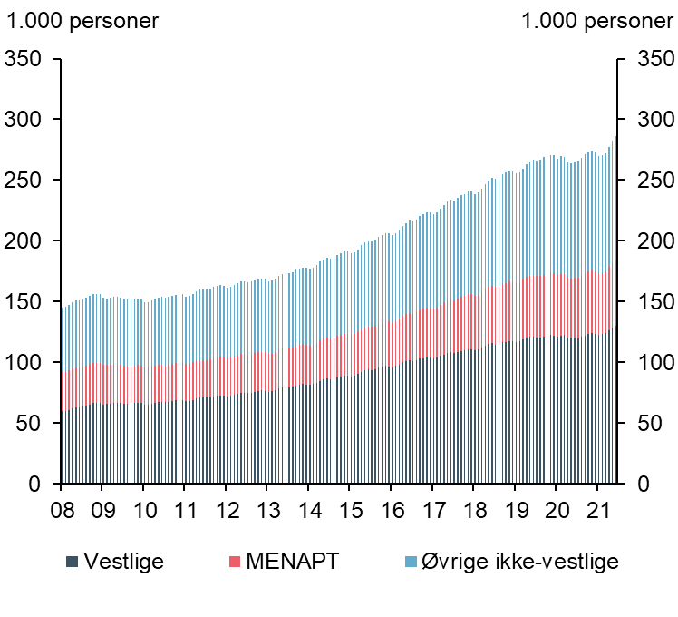
Anm.: Selvstændige indgår ikke. Efterkommere er ikke medtaget i figur 3.1 og 3.2.
Kilde: Egne beregninger på registerdata fra Danmarks Statistik.

Figur 3.2
Figur 3.2 Andel 25-64-årige i beskæftigelse opdelt på herkomst, 2008 til 2019

Forside

 | 2000 | 2001 | 2002 | 2003 | 2004 | 2005 | 2006 | 2007 | 2008 | 2009 | 2010 | 2011 | 2012 | 2013 | 2014 | 2015 | 2016 | 2017 | 2018 | 2019
Dansk oprindelse | 80 | 81 | 80 | 79 | 79 | 80 | 81 | 82 | 81 | 79 | 79 | 79 | 79 | 79 | 79 | 80 | 81 | 81 | 82 | 82
Vestlige | 68 | 69 | 68 | 66 | 67 | 68 | 70 | 71 | 69 | 67 | 66 | 67 | 66 | 67 | 68 | 69 | 69 | 70 | 71 | 73
MENAPT | 37 | 38 | 37 | 38 | 39 | 41 | 45 | 49 | 48 | 45 | 43 | 43 | 42 | 42 | 41 | 41 | 43 | 46 | 48 | 50
Øvrige ikke-vestlige | 53 | 55 | 55 | 55 | 55 | 57 | 61 | 62 | 62 | 58 | 57 | 57 | 57 | 57 | 58 | 58 | 59 | 61 | 63 | 66
 | Dansk oprindelse |  | Vestlige |  | MENAPT |  | Øvrige ikke-vestlige |  | AxisY
00 | 80.43 | 00 | 68 | 00 | 36.48 | 00 | 52.99 | 2000 | 0
01 | 80.89 | 01 | 68.54 | 01 | 37.8 | 01 | 54.9 | 2001
02 | 79.84 | 02 | 67.67 | 02 | 37.38 | 02 | 54.75 | 2002
03 | 79.04 | 03 | 66.38 | 03 | 37.79 | 03 | 54.45 | 2003
04 | 79.12 | 04 | 67.2 | 04 | 38.82 | 04 | 55.23 | 2004
05 | 79.96 | 05 | 68.35 | 05 | 41.31 | 05 | 57.39 | 2005
06 | 81.43 | 06 | 69.61 | 06 | 45.4 | 06 | 60.47 | 2006
07 | 82.1 | 07 | 70.58 | 07 | 48.48 | 07 | 62.14 | 2007
08 | 81.24 | 08 | 69.33 | 08 | 48.37 | 08 | 62.08
09 | 78.78 | 09 | 66.9 | 09 | 44.69 | 09 | 58
10 | 78.73 | 10 | 66.19 | 10 | 43.33 | 10 | 56.64
11 | 78.8 | 11 | 66.86 | 11 | 43.21 | 11 | 57.11
12 | 78.49 | 12 | 66.42 | 12 | 42.12 | 12 | 56.65
13 | 78.78 | 13 | 66.66 | 13 | 41.74 | 13 | 56.52
14 | 79.33 | 14 | 67.92 | 14 | 41.1 | 14 | 57.46
15 | 79.86 | 15 | 68.55 | 15 | 40.46 | 15 | 57.51
16 | 80.52 | 16 | 69.05 | 16 | 42.78 | 16 | 59.02
17 | 81.08 | 17 | 70.1 | 17 | 45.58 | 17 | 60.92
18 | 81.8 | 18 | 71.04 | 18 | 48.14 | 18 | 63.39
19 | 81.94 | 19 | 72.7 | 19 | 49.97 | 19 | 65.59
Anm.: Selvstændige indgår ikke i figur 3.1. Efterkommere er ikke medtaget i de to figurer. Beskæftigelsesfrekvensen i figur 3.2 er beregnet på baggrund af den registerbaserede arbejdsstyrkestatistik (RAS), hvor tilknytningen til arbejdsmarkedet opgøres i slutningen af november hvert år. Det er personers primære tilknytning til arbejdsmarkedet, som ligger til grund i opgørelsen.

Kilde: Egne beregninger på registerdata fra Danmarks Statistik.

Figur 3.3
Figur 3.3 Beskæftigelsesfrekvens blandt 25-64-årige indvandrere fra MENAPT-lande, opdelt på opholdsgrundlag, sæsonkorrigeret

Forside

 | 2008 |  |  |  |  |  |  |  |  |  |  |  | 2009 |  |  |  |  |  |  |  |  |  |  |  | 2010 |  |  |  |  |  |  |  |  |  |  |  | 2011 |  |  |  |  |  |  |  |  |  |  |  | 2012 |  |  |  |  |  |  |  |  |  |  |  | 2013 |  |  |  |  |  |  |  |  |  |  |  | 2014 |  |  |  |  |  |  |  |  |  |  |  | 2015 |  |  |  |  |  |  |  |  |  |  |  | 2016 |  |  |  |  |  |  |  |  |  |  |  | 2017 |  |  |  |  |  |  |  |  |  |  |  | 2018 |  |  |  |  |  |  |  |  |  |  |  | 2019 |  |  |  |  |  |  |  |  |  |  |  | 2020 |  |  |  |  |  |  |  |  |  |  |  | 2021
Asyl | 39 | 39.4 | 39.5 | 39.7 | 39.6 | 39.6 | 39.6 | 39.6 | 39.5 | 39.3 | 39.2 | 38.9 | 38 | 37.7 | 37.2 | 37 | 36.6 | 36.3 | 35.9 | 35.6 | 35.2 | 34.9 | 34.7 | 34.5 | 34.3 | 34.2 | 34 | 33.7 | 33.7 | 33.6 | 33.4 | 33.4 | 33.4 | 33.5 | 33.2 | 33.3 | 33.3 | 33.2 | 33.3 | 33.5 | 33.3 | 33.2 | 33.2 | 33.1 | 33 | 33.1 | 33.2 | 33.3 | 33.4 | 33.4 | 33.2 | 33.1 | 32.9 | 32.8 | 32.8 | 32.7 | 32.7 | 32.7 | 32.6 | 32.3 | 32.3 | 32.1 | 32.1 | 32 | 31.9 | 31.9 | 31.8 | 31.7 | 31.6 | 31.3 | 31.3 | 31.3 | 31.2 | 31.2 | 31.2 | 31.1 | 31.1 | 31.1 | 30.5 | 30.4 | 30.5 | 29.8 | 29.8 | 29.8 | 29.4 | 29.5 | 29.4 | 29.1 | 29 | 29.1 | 28.7 | 28.7 | 28.8 | 28.6 | 28.7 | 28.9 | 29 | 29.2 | 29.4 | 29.6 | 29.9 | 30.3 | 30.5 | 31.1 | 31.6 | 32.2 | 32.6 | 33 | 33.6 | 34 | 34.4 | 34.9 | 35.3 | 35.7 | 36.1 | 36.4 | 36.7 | 37 | 37.4 | 37.6 | 37.8 | 38.2 | 38.5 | 39.1 | 39.6 | 40 | 40.2 | 40.4 | 40.6 | 40.8 | 40.9 | 41.1 | 41.5 | 41.8 | 42.2 | 42.8 | 42.9 | 43.1 | 43.3 | 43.3 | 43.3 | 43.3 | 43.3 | 43.4 | 43.5 | 43.8 | 43.2 | 41.5 | 41.3 | 41.9 | 42.2 | 42.7 | 43 | 43.3 | 43.6 | 43.7 | 43.4 | 43.7 | 43.8 | 44.8 | 45.6 | 46.5
Erhverv | 47.9 | 48.6 | 48.5 | 49 | 49 | 48.9 | 47.8 | 48 | 47.7 | 47.1 | 47.5 | 47.7 | 47.8 | 48.2 | 48.5 | 46.9 | 45.6 | 45.3 | 45.4 | 45.6 | 46.1 | 46.2 | 45.8 | 45.1 | 45.4 | 46 | 46 | 45.4 | 45.6 | 45.2 | 43.6 | 44.4 | 46.2 | 43.9 | 43.8 | 44.7 | 44.2 | 43.4 | 44 | 44.3 | 45.6 | 46 | 46.7 | 46.5 | 46.5 | 47.3 | 48.1 | 48.6 | 48.1 | 48 | 48.7 | 49.6 | 49.6 | 49.1 | 51.2 | 51 | 51.1 | 51.8 | 51.3 | 50.6 | 51.2 | 50.7 | 50.8 | 50 | 49.9 | 50.7 | 49.6 | 50.4 | 50.3 | 50.1 | 50.2 | 50.2 | 49.9 | 50.9 | 51.1 | 51.5 | 51.6 | 51.9 | 51.8 | 51.7 | 51.9 | 51.2 | 50.8 | 50.5 | 51.7 | 51.8 | 51.8 | 51.7 | 51.6 | 51.3 | 51.7 | 51.6 | 51.6 | 51.7 | 51.8 | 52.2 | 51.7 | 51.5 | 51.3 | 51.4 | 51.8 | 51.3 | 51 | 51.1 | 51.3 | 51.4 | 52.1 | 52.2 | 52.7 | 53.1 | 53.7 | 52.9 | 53.1 | 53.3 | 53.4 | 53 | 53.3 | 53.4 | 53.5 | 53.5 | 53.6 | 53.7 | 54.1 | 54.3 | 54.8 | 54.2 | 54.5 | 54.8 | 54.9 | 55.3 | 55.2 | 55.1 | 55 | 55 | 55.2 | 55.5 | 55.9 | 56.3 | 56.8 | 57.1 | 57.2 | 57.2 | 57.5 | 57.8 | 58.2 | 58.9 | 58.5 | 56.8 | 56.3 | 56.9 | 56.7 | 57.1 | 57.8 | 57.4 | 57.2 | 57.1 | 57.4 | 57.7 | 57.1 | 58.2 | 58.5 | 59
Øvrige | 41.7 | 42 | 42.1 | 42.2 | 42.2 | 42.2 | 42 | 42.1 | 42.2 | 42.2 | 42 | 41.8 | 41.4 | 41.1 | 40.8 | 40.6 | 40.3 | 39.9 | 39.7 | 39.6 | 39.2 | 39 | 38.9 | 38.8 | 38.6 | 38.5 | 38.4 | 38.4 | 38.2 | 38.2 | 38.1 | 38 | 37.9 | 37.9 | 37.8 | 37.8 | 37.9 | 37.9 | 37.9 | 37.7 | 37.8 | 37.8 | 37.9 | 37.9 | 37.9 | 37.8 | 37.8 | 37.8 | 37.7 | 37.6 | 37.6 | 37.4 | 37.4 | 37.3 | 37.1 | 37 | 36.9 | 36.9 | 36.9 | 36.7 | 36.9 | 36.9 | 36.9 | 37 | 37.1 | 37.1 | 37.3 | 37.3 | 37.4 | 37.4 | 37.5 | 37.4 | 37.4 | 37.5 | 37.6 | 37.8 | 37.8 | 37.9 | 38 | 38 | 38.1 | 38 | 38 | 38.1 | 38.3 | 38.3 | 38.4 | 38.4 | 38.4 | 38.4 | 38.4 | 38.5 | 38.6 | 38.8 | 38.8 | 38.9 | 38.9 | 39 | 39 | 39.1 | 39.2 | 39.3 | 39.3 | 39.5 | 39.6 | 39.7 | 39.9 | 40.1 | 40.1 | 40.2 | 40.4 | 40.4 | 40.6 | 40.6 | 40.6 | 40.7 | 40.6 | 40.6 | 40.6 | 40.7 | 40.8 | 41 | 41 | 41.2 | 41.3 | 41.4 | 41.5 | 41.5 | 41.5 | 41.5 | 41.5 | 41.6 | 41.7 | 41.8 | 42 | 42.3 | 42.4 | 42.5 | 42.5 | 42.4 | 42.5 | 42.5 | 42.5 | 42.5 | 42.5 | 42.7 | 42.3 | 41 | 40.8 | 41.2 | 41.4 | 41.6 | 41.7 | 41.8 | 41.9 | 41.8 | 41.2 | 41.2 | 41.4 | 41.6 | 42.2 | 42.8

Anm.: Selvstændige indgår ikke. Familiesammenførte til flygtningen indgår i gruppen Asyl. Der foreligger ikke oplysninger om opholdsgrundlag for indvandrere, der kom til Danmark før 1997. Der er derfor forholdsvis mange personer i gruppen øvrige.
Kilde: Egne beregninger på registerdata fra Danmarks Statistik.
 | Asyl & familiesammenførte |  | Erhverv |  | Øvrige |  | AxisY
08 | 39.02 | 08 | 47.89 | 08 | 41.72 | 08 | 0
08 | 39.4 | 08 | 48.6 | 08 | 42.04
08 | 39.45 | 08 | 48.51 | 08 | 42.06
08 | 39.67 | 08 | 49.03 | 08 | 42.18
08 | 39.6 | 08 | 48.97 | 08 | 42.24 | 09
08 | 39.61 | 08 | 48.85 | 08 | 42.21
08 | 39.64 | 08 | 47.78 | 08 | 42.04
08 | 39.57 | 08 | 47.99 | 08 | 42.05
08 | 39.54 | 08 | 47.66 | 08 | 42.22 | 10
08 | 39.34 | 08 | 47.12 | 08 | 42.19
08 | 39.15 | 08 | 47.47 | 08 | 42.04
08 | 38.85 | 08 | 47.67 | 08 | 41.75
09 | 38.02 | 09 | 47.84 | 09 | 41.39 | 11
09 | 37.71 | 09 | 48.2 | 09 | 41.1
09 | 37.24 | 09 | 48.49 | 09 | 40.8
09 | 36.96 | 09 | 46.89 | 09 | 40.55
09 | 36.64 | 09 | 45.62 | 09 | 40.25 | 12
09 | 36.29 | 09 | 45.34 | 09 | 39.88
09 | 35.94 | 09 | 45.42 | 09 | 39.65
09 | 35.57 | 09 | 45.63 | 09 | 39.59
09 | 35.17 | 09 | 46.13 | 09 | 39.2 | 13
09 | 34.86 | 09 | 46.17 | 09 | 38.96
09 | 34.71 | 09 | 45.83 | 09 | 38.91
09 | 34.52 | 09 | 45.06 | 09 | 38.75
10 | 34.33 | 10 | 45.42 | 10 | 38.63 | 14
10 | 34.15 | 10 | 46.03 | 10 | 38.47
10 | 34.03 | 10 | 45.99 | 10 | 38.38
10 | 33.69 | 10 | 45.35 | 10 | 38.35
10 | 33.65 | 10 | 45.62 | 10 | 38.18 | 15
10 | 33.59 | 10 | 45.21 | 10 | 38.18
10 | 33.4 | 10 | 43.6 | 10 | 38.05
10 | 33.43 | 10 | 44.43 | 10 | 37.98
10 | 33.36 | 10 | 46.19 | 10 | 37.89 | 16
10 | 33.5 | 10 | 43.87 | 10 | 37.88
10 | 33.23 | 10 | 43.84 | 10 | 37.78
10 | 33.29 | 10 | 44.67 | 10 | 37.8
11 | 33.32 | 11 | 44.2 | 11 | 37.85 | 17
11 | 33.23 | 11 | 43.35 | 11 | 37.87
11 | 33.34 | 11 | 43.98 | 11 | 37.86
11 | 33.47 | 11 | 44.26 | 11 | 37.72
11 | 33.34 | 11 | 45.61 | 11 | 37.82 | 18
11 | 33.16 | 11 | 46 | 11 | 37.77
11 | 33.16 | 11 | 46.71 | 11 | 37.87
11 | 33.05 | 11 | 46.5 | 11 | 37.88
11 | 32.95 | 11 | 46.51 | 11 | 37.86 | 19
11 | 33.14 | 11 | 47.27 | 11 | 37.77
11 | 33.15 | 11 | 48.05 | 11 | 37.77
11 | 33.25 | 11 | 48.57 | 11 | 37.76
12 | 33.35 | 12 | 48.08 | 12 | 37.69 | 20
12 | 33.37 | 12 | 48 | 12 | 37.63
...

Figur 3.4
Figur 3.4 Beskæftigelsesfrekvens blandt 25-64-årige indvandrere fra øvrige ikke-vestlige lande, opdelt på opholdsgrundlag, sæsonkorrigeret

Forside

 | 2008 |  |  |  |  |  |  |  |  |  |  |  | 2009 |  |  |  |  |  |  |  |  |  |  |  | 2010 |  |  |  |  |  |  |  |  |  |  |  | 2011 |  |  |  |  |  |  |  |  |  |  |  | 2012 |  |  |  |  |  |  |  |  |  |  |  | 2013 |  |  |  |  |  |  |  |  |  |  |  | 2014 |  |  |  |  |  |  |  |  |  |  |  | 2015 |  |  |  |  |  |  |  |  |  |  |  | 2016 |  |  |  |  |  |  |  |  |  |  |  | 2017 |  |  |  |  |  |  |  |  |  |  |  | 2018 |  |  |  |  |  |  |  |  |  |  |  | 2019 |  |  |  |  |  |  |  |  |  |  |  | 2020 |  |  |  |  |  |  |  |  |  |  |  | 2021
Asyl | 55.9 | 56.3 | 56.3 | 56.5 | 56.6 | 56.6 | 56.1 | 56.2 | 56 | 55.9 | 55.7 | 55.6 | 54.6 | 54 | 53.6 | 53 | 52.7 | 52.1 | 51.7 | 51.4 | 51 | 50.7 | 50.4 | 50.4 | 50 | 49.8 | 49.9 | 49.5 | 49.2 | 49.3 | 49.1 | 49 | 49 | 48.9 | 48.9 | 48.9 | 49.1 | 49.2 | 49.2 | 49.4 | 49.4 | 49.5 | 49.8 | 49.7 | 49.7 | 50 | 49.8 | 49.7 | 49.8 | 49.8 | 49.7 | 49.9 | 49.8 | 49.7 | 49.7 | 49.9 | 49.6 | 49.4 | 49.4 | 49.3 | 49.1 | 49.1 | 49 | 48.8 | 48.8 | 48.7 | 48.6 | 48.6 | 48.8 | 48.7 | 48.7 | 48.7 | 49 | 49 | 49 | 49.2 | 49.4 | 49.4 | 49.4 | 49.5 | 49.4 | 49.6 | 49.7 | 49.7 | 49.7 | 49.6 | 49.8 | 49.2 | 49.2 | 49.1 | 48.6 | 48.8 | 48.9 | 48.7 | 48.8 | 48.9 | 49.1 | 49.3 | 49.5 | 49.5 | 49.7 | 50 | 50.4 | 50.7 | 50.9 | 51.3 | 51.5 | 51.8 | 51.7 | 52 | 52.2 | 52.6 | 52.8 | 53.2 | 53.2 | 53.4 | 53.8 | 54 | 54.2 | 54.4 | 54.6 | 55 | 55 | 55.8 | 56.2 | 56.7 | 57.1 | 57.3 | 57.3 | 57.6 | 57.8 | 57.9 | 58.4 | 58.7 | 58.8 | 59.8 | 60 | 60 | 60.1 | 60.2 | 60.1 | 60.2 | 60.2 | 60.3 | 60.4 | 60.7 | 60.1 | 58.7 | 58.2 | 58.7 | 59.2 | 59.5 | 59.8 | 60.1 | 60.3 | 60.4 | 60.3 | 60.5 | 60.3 | 61.5 | 62.4 | 63.3
Erhverv | 54.9 | 55.4 | 56 | 54.9 | 55 | 55.2 | 54.7 | 55.8 | 56.3 | 56.3 | 56.6 | 56.9 | 57.2 | 57.1 | 57.1 | 57.2 | 57.1 | 57 | 57.2 | 57.1 | 56.6 | 56.5 | 56.1 | 55.9 | 57.1 | 56.5 | 56.2 | 56.3 | 56 | 56 | 55.8 | 55.5 | 55.6 | 54.9 | 55.2 | 55.8 | 54.6 | 54.5 | 55.3 | 55.2 | 55.5 | 55.8 | 55.7 | 56 | 56.3 | 57.1 | 57.6 | 57.6 | 57.9 | 57.9 | 58.1 | 58.1 | 58.1 | 58.1 | 59 | 58.8 | 58.5 | 58.2 | 57.9 | 58 | 58 | 58 | 57.8 | 57.8 | 57.8 | 57.7 | 56.9 | 57.3 | 58 | 57.7 | 58 | 58 | 57.1 | 57.6 | 57.7 | 58 | 58.1 | 58.1 | 57.9 | 58.2 | 58.3 | 58.4 | 58.4 | 58.5 | 58.2 | 58.4 | 58.6 | 58.3 | 58.6 | 58.8 | 59.2 | 59.4 | 59.1 | 59.1 | 59.3 | 59.6 | 59.7 | 59.9 | 60 | 60 | 60.3 | 60.5 | 60.6 | 60.7 | 61 | 61 | 61.1 | 61.1 | 61.6 | 61.8 | 61.9 | 62.3 | 62.4 | 62.3 | 62.5 | 62.6 | 62.7 | 63 | 63 | 63.1 | 63.2 | 63.2 | 63.5 | 63.7 | 63.9 | 64 | 64.3 | 64.7 | 64.8 | 64.8 | 64.9 | 64.9 | 65 | 65.2 | 65.4 | 65.2 | 65.7 | 66.4 | 66.6 | 66.7 | 67.1 | 67.6 | 67.9 | 68.1 | 69.1 | 69.3 | 69 | 69.4 | 68.3 | 68.3 | 69.1 | 69 | 68.9 | 69.3 | 69.5 | 69.3 | 70.8 | 70.3 | 69.7 | 71.8 | 71.6 | 71.4
Øvrige | 57.5 | 57.7 | 57.7 | 57.8 | 57.8 | 57.8 | 57.6 | 57.7 | 57.7 | 57.6 | 57.4 | 57.2 | 56.8 | 56.5 | 56.2 | 55.9 | 55.4 | 54.9 | 54.5 | 54.2 | 54.2 | 53.8 | 53.6 | 53.4 | 53.2 | 53.1 | 53 | 52.9 | 52.9 | 52.9 | 52.9 | 52.8 | 52.8 | 52.8 | 52.8 | 52.9 | 52.8 | 52.8 | 52.8 | 52.8 | 52.8 | 52.8 | 52.8 | 52.8 | 52.7 | 52.7 | 52.6 | 52.6 | 52.6 | 52.6 | 52.6 | 52.5 | 52.5 | 52.4 | 52.3 | 52.3 | 52.3 | 52.2 | 52.2 | 52.1 | 52.1 | 52.1 | 52.1 | 52.1 | 52.1 | 52.2 | 52.3 | 52.5 | 52.4 | 52.4 | 52.4 | 52.4 | 52.5 | 52.5 | 52.5 | 52.5 | 52.6 | 52.6 | 52.7 | 52.7 | 52.8 | 53 | 53 | 53.1 | 53.1 | 53.1 | 53.3 | 53.3 | 53.4 | 53.4 | 53.5 | 53.6 | 53.7 | 53.8 | 53.9 | 53.9 | 54 | 54.1 | 54.2 | 54.3 | 54.3 | 54.5 | 54.3 | 54.4 | 54.4 | 54.5 | 54.5 | 54.7 | 54.8 | 55 | 55 | 55.1 | 55.3 | 55.5 | 55.5 | 55.5 | 55.6 | 55.6 | 55.7 | 55.8 | 55.9 | 56 | 56.2 | 56.4 | 56.5 | 56.6 | 56.8 | 56.9 | 56.9 | 57 | 57 | 57 | 57.1 | 57.2 | 57.3 | 57.5 | 57.6 | 57.6 | 57.6 | 57.5 | 57.5 | 57.4 | 57.4 | 57.5 | 57.5 | 57.7 | 57.3 | 56.5 | 56.2 | 56.5 | 56.5 | 56.7 | 56.9 | 56.9 | 57.2 | 57.2 | 55.5 | 55.7 | 55.9 | 54.9 | 56.2 | 57.1

Anm.: Selvstændige indgår ikke. Familiesammenførte til flygtningen indgår i gruppen Asyl. Der foreligger ikke oplysninger om opholdsgrundlag for indvandrere, der kom til Danmark før 1997. Der er derfor forholdsvis mange personer i gruppen øvrige.
Kilde: Egne beregninger på registerdata fra Danmarks Statistik.
 | Asyl & familiesammenførte |  | Erhverv |  | Øvrige |  | AxisY
08 | 55.9 | 08 | 54.93 | 08 | 57.52 | 08 | 0
08 | 56.31 | 08 | 55.41 | 08 | 57.65
08 | 56.34 | 08 | 55.95 | 08 | 57.7
08 | 56.51 | 08 | 54.87 | 08 | 57.75
08 | 56.55 | 08 | 54.96 | 08 | 57.8 | 09
08 | 56.58 | 08 | 55.2 | 08 | 57.76
08 | 56.14 | 08 | 54.65 | 08 | 57.57
08 | 56.23 | 08 | 55.81 | 08 | 57.72
08 | 56.01 | 08 | 56.28 | 08 | 57.68 | 10
08 | 55.87 | 08 | 56.3 | 08 | 57.58
08 | 55.74 | 08 | 56.59 | 08 | 57.4
08 | 55.57 | 08 | 56.89 | 08 | 57.19
09 | 54.63 | 09 | 57.2 | 09 | 56.82 | 11
09 | 54.01 | 09 | 57.14 | 09 | 56.52
09 | 53.57 | 09 | 57.14 | 09 | 56.17
09 | 53.03 | 09 | 57.22 | 09 | 55.86
09 | 52.72 | 09 | 57.07 | 09 | 55.41 | 12
09 | 52.13 | 09 | 56.95 | 09 | 54.93
09 | 51.7 | 09 | 57.17 | 09 | 54.51
09 | 51.43 | 09 | 57.1 | 09 | 54.24
09 | 51 | 09 | 56.59 | 09 | 54.19 | 13
09 | 50.68 | 09 | 56.47 | 09 | 53.77
09 | 50.37 | 09 | 56.08 | 09 | 53.55
09 | 50.35 | 09 | 55.85 | 09 | 53.4
10 | 49.95 | 10 | 57.14 | 10 | 53.18 | 14
10 | 49.8 | 10 | 56.48 | 10 | 53.07
10 | 49.86 | 10 | 56.17 | 10 | 53.04
10 | 49.5 | 10 | 56.29 | 10 | 52.92
10 | 49.21 | 10 | 56.01 | 10 | 52.88 | 15
10 | 49.26 | 10 | 56.02 | 10 | 52.93
10 | 49.14 | 10 | 55.78 | 10 | 52.86
10 | 48.99 | 10 | 55.54 | 10 | 52.82
10 | 49.03 | 10 | 55.64 | 10 | 52.77 | 16
10 | 48.85 | 10 | 54.91 | 10 | 52.76
10 | 48.9 | 10 | 55.15 | 10 | 52.83
10 | 48.93 | 10 | 55.77 | 10 | 52.87
11 | 49.09 | 11 | 54.57 | 11 | 52.83 | 17
11 | 49.16 | 11 | 54.5 | 11 | 52.84
11 | 49.19 | 11 | 55.26 | 11 | 52.77
11 | 49.42 | 11 | 55.15 | 11 | 52.83
11 | 49.37 | 11 | 55.52 | 11 | 52.83 | 18
11 | 49.51 | 11 | 55.81 | 11 | 52.8
11 | 49.8 | 11 | 55.73 | 11 | 52.83
11 | 49.65 | 11 | 55.95 | 11 | 52.76
11 | 49.67 | 11 | 56.29 | 11 | 52.72 | 19
11 | 49.96 | 11 | 57.08 | 11 | 52.72
11 | 49.75 | 11 | 57.6 | 11 | 52.62
11 | 49.69 | 11 | 57.58 | 11 | 52.58
12 | 49.83 | 12 | 57.85 | 12 | 52.64 | 20
12 | 49.78 | 12 | 57.9 | 12 | 52.56
...

Figur 3.5
Figur 3.5 Andel 25-64-årige indvandrere fra MENAPT-lande på offentlig forsørgelse (ekskl. SU) fra 2008 til marts 2021, fuldtidspersoner

Forside

 | 2008 |  |  |  |  |  |  |  |  |  |  |  | 2009 |  |  |  |  |  |  |  |  |  |  |  | 2010 |  |  |  |  |  |  |  |  |  |  |  | 2011 |  |  |  |  |  |  |  |  |  |  |  | 2012 |  |  |  |  |  |  |  |  |  |  |  | 2013 |  |  |  |  |  |  |  |  |  |  |  | 2014 |  |  |  |  |  |  |  |  |  |  |  | 2015 |  |  |  |  |  |  |  |  |  |  |  | 2016 |  |  |  |  |  |  |  |  |  |  |  | 2017 |  |  |  |  |  |  |  |  |  |  |  | 2018 |  |  |  |  |  |  |  |  |  |  |  | 2019 |  |  |  |  |  |  |  |  |  |  |  | 2020 |  |  |  |  |  |  |  |  |  |  |  | 2021
Bruttoledige | 9.9 | 9.7 | 9.4 | 8.8 | 8.6 | 8.3 | 6.7 | 7.8 | 8.2 | 8.2 | 8.4 | 8.7 | 9.2 | 9.6 | 9.8 | 9.8 | 10.1 | 9.9 | 8 | 9.7 | 10.1 | 10.3 | 10.5 | 10.8 | 11.2 | 11.3 | 11.3 | 10.9 | 11.2 | 10.8 | 8.4 | 10.8 | 11.2 | 11.2 | 11 | 11 | 11.1 | 11 | 11 | 10.6 | 11 | 10.4 | 8.3 | 10.2 | 10.6 | 10.6 | 10.6 | 10.7 | 10.8 | 10.8 | 10.6 | 10.4 | 10.7 | 10.3 | 8.4 | 10 | 10.5 | 10.4 | 10.5 | 10.6 | 10.6 | 10.3 | 10.2 | 9.8 | 10.1 | 9.9 | 8.6 | 9.5 | 10 | 9.8 | 9.9 | 10 | 9.7 | 9.6 | 9.5 | 9 | 9.2 | 9.1 | 7.7 | 8.2 | 8.9 | 8.6 | 8.8 | 8.8 | 8.7 | 8.7 | 8.5 | 8.1 | 8.3 | 8.1 | 6.5 | 7.5 | 7.8 | 7.7 | 7.8 | 7.8 | 7.8 | 7.8 | 7.8 | 7.5 | 7.8 | 7.7 | 6.6 | 7.6 | 8.1 | 8.5 | 9.7 | 11 | 11.9 | 12.4 | 12.5 | 12.5 | 12.6 | 12.4 | 11.4 | 11.8 | 11.8 | 11.7 | 11.7 | 11.5 | 11.5 | 11.3 | 11.1 | 10.7 | 10.7 | 10.3 | 9 | 9.4 | 9.5 | 9.5 | 9.4 | 9.3 | 9.3 | 9.1 | 9 | 8.6 | 8.6 | 8.5 | 7.4 | 7.8 | 7.8 | 7.8 | 7.8 | 7.7 | 7.8 | 7.7 | 8.3 | 9.6 | 9.9 | 9.6 | 9 | 8.6 | 8.3 | 8.2 | 8.1 | 8.2 | 8.6 | 8.8 | 8.6
Kontanthjælp | 12.9 | 13 | 12.8 | 12.7 | 12.5 | 12.4 | 12.3 | 12 | 11.9 | 11.9 | 11.9 | 12.3 | 12.4 | 12.4 | 12.4 | 12.2 | 12.2 | 12.1 | 12 | 12.1 | 12.2 | 12.1 | 12 | 12.1 | 12.2 | 12.2 | 12.1 | 11.9 | 11.9 | 11.8 | 11.8 | 11.4 | 11.5 | 11.5 | 11.6 | 11.8 | 12 | 12.1 | 12.1 | 12.1 | 12.2 | 12.2 | 12.1 | 12.2 | 12.2 | 12.1 | 12.1 | 12.2 | 12.3 | 12.4 | 12.4 | 12.3 | 12.4 | 12.5 | 12.9 | 12.7 | 12.7 | 12.7 | 12.7 | 12.9 | 12.9 | 12.9 | 12.9 | 12.8 | 12.9 | 13 | 13.4 | 13.2 | 13.1 | 13 | 13.1 | 13.3 | 13.6 | 13.6 | 13.6 | 13.4 | 13.5 | 13.6 | 13.8 | 13.5 | 13.2 | 12.9 | 13 | 13 | 12.9 | 12.7 | 12.6 | 12.3 | 12.2 | 12.2 | 12.6 | 12.2 | 11.9 | 11.5 | 11.5 | 11.5 | 11.4 | 11.3 | 11.2 | 11 | 11 | 11.1 | 9.8 | 9.6 | 9.5 | 9.4 | 9.4 | 9.3 | 9.2 | 9.2 | 9 | 8.9 | 8.8 | 8.8 | 8.6 | 8.5 | 8.4 | 8.3 | 8.3 | 8.3 | 8.2 | 8.2 | 8.1 | 7.9 | 7.8 | 7.8 | 7.6 | 7.4 | 7.4 | 7.3 | 7.2 | 7.2 | 7.1 | 7.1 | 7 | 6.8 | 6.8 | 6.8 | 6.7 | 6.6 | 6.6 | 6.5 | 6.4 | 6.4 | 6.4 | 6.3 | 6.3 | 6.3 | 6.4 | 6.3 | 6.2 | 6 | 5.9 | 5.7 | 5.6 | 5.6 | 5.6 | 5.6 | 5.6
Integrationsydelse | 0.4 | 0.4 | 0.4 | 0.4 | 0.4 | 0.4 | 0.4 | 0.4 | 0.3 | 0.3 | 0.3 | 0.4 | 0.4 | 0.4 | 0.4 | 0.4 | 0.4 | 0.4 | 0.4 | 0.4 | 0.4 | 0.4 | 0.4 | 0.4 | 0.4 | 0.4 | 0.4 | 0.4 | 0.5 | 0.5 | 0.5 | 0.5 | 0.5 | 0.5 | 0.5 | 0.5 | 0.5 | 0.6 | 0.5 | 0.5 | 0.5 | 0.6 | 0.6 | 0.6 | 0.6 | 0.6 | 0.6 | 0.6 | 0.7 | 0.7 | 0.7 | 0.8 | 0.8 | 0.8 | 0.9 | 0.9 | 0.9 | 0.9 | 0.9 | 1 | 1 | 0.9 | 1 | 1 | 1 | 1.1 | 1.2 | 1.2 | 1.1 | 1.1 | 1.2 | 1.5 | 1.5 | 1.6 | 1.6 | 1.7 | 1.8 | 1.9 | 2.1 | 2.1 | 2.1 | 2.2 | 2.4 | 2.7 | 2.8 | 2.9 | 3.2 | 3.4 | 3.5 | 3.5 | 4 | 3.9 | 3.7 | 3.7 | 3.9 | 4.2 | 4.3 | 4.2 | 4.3 | 4.1 | 3.9 | 3.9 | 5.5 | 5.3 | 5 | 4.7 | 4.4 | 4.1 | 4 | 3.7 | 3.5 | 3.4 | 3.3 | 3.2 | 3.3 | 3.2 | 3.1 | 3 | 3 | 3 | 3 | 3 | 2.9 | 2.9 | 2.8 | 2.7 | 2.8 | 2.7 | 2.6 | 2.6 | 2.6 | 2.6 | 2.6 | 2.6 | 2.6 | 2.5 | 2.5 | 2.5 | 2.6 | 2.5 | 2.5 | 2.5 | 2.5 | 2.6 | 2.7 | 2.7 | 2.8 | 2.8 | 2.9 | 2.9 | 2.9 | 2.9 | 2.8 | 2.8 | 2.8 | 2.8 | 2.9 | 2.9 | 3
Førtidspension | 13.3 | 13.5 | 13.7 | 13.7 | 13.9 | 14 | 14 | 14.2 | 14.4 | 14.4 | 14.6 | 14.7 | 14.7 | 14.8 | 15 | 15 | 15.2 | 15.4 | 15.4 | 15.6 | 15.7 | 15.7 | 15.9 | 16.1 | 16.1 | 16.2 | 16.4 | 16.4 | 16.6 | 16.8 | 16.7 | 16.9 | 17 | 17 | 17.1 | 17.3 | 17.2 | 17.3 | 17.5 | 17.4 | 17.5 | 17.6 | 17.6 | 17.7 | 17.8 | 17.8 | 17.9 | 18 | 17.9 | 18 | 18.1 | 18 | 18.1 | 18.2 | 18 | 18.1 | 18.2 | 18 | 18.1 | 18.2 | 18.1 | 18.2 | 18.3 | 18 | 18.1 | 18.1 | 17.9 | 17.9 | 18 | 17.7 | 17.8 | 17.8 | 17.5 | 17.6 | 17.6 | 17.4 | 17.4 | 17.5 | 17.2 | 17.3 | 17.4 | 17 | 17.1 | 17.2 | 16.8 | 16.9 | 17 | 16.7 | 16.8 | 16.9 | 16.6 | 16.7 | 16.8 | 16.5 | 16.6 | 16.7 | 16.4 | 16.5 | 16.6 | 16.4 | 16.5 | 16.6 | 16.3 | 16.4 | 16.5 | 16.4 | 16.5 | 16.6 | 16.3 | 16.4 | 16.5 | 16.4 | 16.5 | 16.6 | 16.5 | 16.5 | 16.6 | 16.6 | 16.6 | 16.8 | 16.6 | 16.6 | 16.7 | 16.6 | 16.8 | 16.9 | 16.8 | 16.8 | 16.9 | 16.8 | 16.9 | 17.1 | 16.9 | 17 | 17.1 | 17.1 | 17.2 | 17.3 | 17.2 | 17.3 | 17.4 | 17.5 | 17.6 | 17.8 | 17.6 | 17.8 | 17.9 | 17.8 | 18 | 18.1 | 17.9 | 18 | 18.1 | 18.1 | 18.2 | 18.4 | 18.2 | 18.4 | 18.5
Øvrige | 13 | 13.3 | 13.5 | 13.6 | 13.5 | 13.6 | 14.1 | 13.3 | 13.6 | 13.7 | 13.7 | 13.4 | 13 | 13.2 | 13.1 | 13 | 12.7 | 12.7 | 12.9 | 12.3 | 12.5 | 12.6 | 12.6 | 12.5 | 12.1 | 12.3 | 12.4 | 12.3 | 12.2 | 12.2 | 12.7 | 11.8 | 11.9 | 12 | 12 | 12 | 11.4 | 11.4 | 11.4 | 11.4 | 11 | 11 | 11.8 | 10.9 | 10.9 | 11 | 11.1 | 11.1 | 10.9 | 11 | 11.2 | 11.3 | 10.9 | 11 | 11.5 | 10.6 | 10.6 | 10.7 | 10.9 | 10.8 | 10.8 | 11 | 11 | 11 | 10.9 | 11 | 10.9 | 10.7 | 10.8 | 11 | 11 | 10.9 | 10.8 | 11 | 11.2 | 11.1 | 11 | 11 | 10.9 | 10.9 | 11.3 | 11.7 | 12.1 | 12.3 | 12 | 12.5 | 13 | 13.2 | 13.6 | 13.9 | 13.6 | 13.7 | 14.3 | 14.6 | 15 | 15 | 14.9 | 15.3 | 15.5 | 15.5 | 15.6 | 15.6 | 14.7 | 14.4 | 14.4 | 14.1 | 13.2 | 12.1 | 11.1 | 10.8 | 10.7 | 10.4 | 10.1 | 10.1 | 9.9 | 9.6 | 9.7 | 9.8 | 9.9 | 9.9 | 9.6 | 9.8 | 9.9 | 9.9 | 9.8 | 9.9 | 9.8 | 9.5 | 9.6 | 9.8 | 9.9 | 9.9 | 9.7 | 9.8 | 9.8 | 9.8 | 9.8 | 9.7 | 9.6 | 9.4 | 9.5 | 9.7 | 9.8 | 9.8 | 9.6 | 9.8 | 10.3 | 9.7 | 9.3 | 9.2 | 9.4 | 9.6 | 9.8 | 10.1 | 10.3 | 10.4 | 10 | 9.5 | 9.6
 | Bruttoledige |  | Kontanthjælp |  | Integrationsydelse |  | Førtidspension |  | Øvrige |  | AxisY
08 | 9.94 | 08 | 12.92 | 08 | 0.4 | 08 | 13.31 | 08 | 12.96 | 08 | 0
08 | 9.69 | 08 | 12.95 | 08 | 0.38 | 08 | 13.47 | 08 | 13.34 | 08
08 | 9.36 | 08 | 12.83 | 08 | 0.38 | 08 | 13.67 | 08 | 13.51 | 08
08 | 8.82 | 08 | 12.69 | 08 | 0.37 | 08 | 13.69 | 08 | 13.57 | 08
08 | 8.61 | 08 | 12.54 | 08 | 0.37 | 08 | 13.85 | 08 | 13.51 | 08
08 | 8.28 | 08 | 12.39 | 08 | 0.37 | 08 | 14.03 | 08 | 13.61 | 08
08 | 6.65 | 08 | 12.28 | 08 | 0.4 | 08 | 14.03 | 08 | 14.06 | 08
08 | 7.8 | 08 | 11.96 | 08 | 0.37 | 08 | 14.21 | 08 | 13.33 | 08
08 | 8.15 | 08 | 11.94 | 08 | 0.33 | 08 | 14.38 | 08 | 13.58 | 08
08 | 8.18 | 08 | 11.9 | 08 | 0.33 | 08 | 14.38 | 08 | 13.67 | 08
08 | 8.42 | 08 | 11.86 | 08 | 0.34 | 08 | 14.55 | 08 | 13.67 | 08
08 | 8.71 | 08 | 12.25 | 08 | 0.35 | 08 | 14.72 | 08 | 13.43 | 08
09 | 9.18 | 09 | 12.4 | 09 | 0.38 | 09 | 14.66 | 09 | 12.97 | 09
09 | 9.56 | 09 | 12.41 | 09 | 0.38 | 09 | 14.83 | 09 | 13.17 | 09
09 | 9.81 | 09 | 12.38 | 09 | 0.4 | 09 | 15.01 | 09 | 13.1 | 09
09 | 9.81 | 09 | 12.22 | 09 | 0.39 | 09 | 14.98 | 09 | 13.03 | 09
09 | 10.11 | 09 | 12.22 | 09 | 0.37 | 09 | 15.16 | 09 | 12.69 | 09
09 | 9.89 | 09 | 12.12 | 09 | 0.38 | 09 | 15.35 | 09 | 12.67 | 09
09 | 8.02 | 09 | 12.04 | 09 | 0.43 | 09 | 15.4 | 09 | 12.85 | 09
09 | 9.7 | 09 | 12.07 | 09 | 0.39 | 09 | 15.55 | 09 | 12.33 | 09
09 | 10.1 | 09 | 12.16 | 09 | 0.37 | 09 | 15.72 | 09 | 12.48 | 09
09 | 10.29 | 09 | 12.06 | 09 | 0.39 | 09 | 15.69 | 09 | 12.61 | 09
09 | 10.47 | 09 | 12.03 | 09 | 0.4 | 09 | 15.89 | 09 | 12.61 | 09
09 | 10.81 | 09 | 12.13 | 09 | 0.43 | 09 | 16.11 | 09 | 12.45 | 09
10 | 11.22 | 10 | 12.17 | 10 | 0.43 | 10 | 16.06 | 10 | 12.09 | 10
10 | 11.3 | 10 | 12.16 | 10 | 0.42 | 10 | 16.21 | 10 | 12.33 | 10
10 | 11.26 | 10 | 12.06 | 10 | 0.43 | 10 | 16.42 | 10 | 12.4 | 10
10 | 10.87 | 10 | 11.92 | 10 | 0.44 | 10 | 16.37 | 10 | 12.3 | 10
10 | 11.18 | 10 | 11.89 | 10 | 0.46 | 10 | 16.56 | 10 | 12.15 | 10
10 | 10.75 | 10 | 11.78 | 10 | 0.47 | 10 | 16.76 | 10 | 12.2 | 10
10 | 8.36 | 10 | 11.79 | 10 | 0.54 | 10 | 16.69 | 10 | 12.66 | 10
10 | 10.82 | 10 | 11.41 | 10 | 0.53 | 10 | 16.85 | 10 | 11.83 | 10
10 | 11.15 | 10 | 11.52 | 10 | 0.53 | 10 | 17.01 | 10 | 11.93 | 10
10 | 11.18 | 10 | 11.46 | 10 | 0.52 | 10 | 16.98 | 10 | 11.96 | 10
10 | 10.99 | 10 | 11.55 | 10 | 0.52 | 10 | 17.14 | 10 | 12.02 | 10
10 | 11.03 | 10 | 11.76 | 10 | 0.52 | 10 | 17.29 | 10 | 11.96 | 10
11 | 11.11 | 11 | 12 | 11 | 0.54 | 11 | 17.22 | 11 | 11.37 | 11
11 | 11.04 | 11 | 12.05 | 11 | 0.55 | 11 | 17.34 | 11 | 11.44 | 11
11 | 10.98 | 11 | 12.06 | 11 | 0.54 | 11 | 17.48 | 11 | 11.42 | 11
11 | 10.56 | 11 | 12.06 | 11 | 0.5 | 11 | 17.35 | 11 | 11.41 | 11
11 | 10.95 | 11 | 12.17 | 11 | 0.52 | 11 | 17.49 | 11 | 10.98 | 11
11 | 10.4 | 11 | 12.17 | 11 | 0.55 | 11 | 17.64 | 11 | 11.03 | 11
11 | 8.32 | 11 | 12.11 | 11 | 0.61 | 11 | 17.55 | 11 | 11.83 | 11
11 | 10.21 | 11 | 12.2 | 11 | 0.6 | 11 | 17.68 | 11 | 10.86 | 11
11 | 10.58 | 11 | 12.15 | 11 | 0.6 | 11 | 17.82 | 11 | 10.9 | 11
11 | 10.64 | 11 | 12.07 | 11 | 0.6 | 11 | 17.77 | 11 | 11.04 | 11
11 | 10.56 | 11 | 12.13 | 11 | 0.59 | 11 | 17.9 | 11 | 11.07 | 11
11 | 10.69 | 11 | 12.2 | 11 | 0.63 | 11 | 18.03 | 11 | 11.1 | 11
12 | 10.82 | 12 | 12.33 | 12 | 0.7 | 12 | 17.85 | 12 | 10.9 | 12
12 | 10.8 | 12 | 12.42 | 12 | 0.73 | 12 | 17.98 | 12 | 11.02 | 12
...

Anm.: SU er ikke medtaget. Øvrige forsørgede består bl.a. af personer på efterløn, i støttet beskæftigelse, på syge- og barselsdagpenge og i fleksjob.
Kilde: Egne beregninger på registerdata fra Danmarks Statistik.

Figur 3.6
Figur 3.6 Andel 25-64-årige indvandrere fra øvrige ikke-vestlige lande på offentlig forsørgelse (ekskl. SU) fra 2008 til marts 2021, fuldtidspersoner

Forside

 | 2008 |  |  |  |  |  |  |  |  |  |  |  | 2009 |  |  |  |  |  |  |  |  |  |  |  | 2010 |  |  |  |  |  |  |  |  |  |  |  | 2011 |  |  |  |  |  |  |  |  |  |  |  | 2012 |  |  |  |  |  |  |  |  |  |  |  | 2013 |  |  |  |  |  |  |  |  |  |  |  | 2014 |  |  |  |  |  |  |  |  |  |  |  | 2015 |  |  |  |  |  |  |  |  |  |  |  | 2016 |  |  |  |  |  |  |  |  |  |  |  | 2017 |  |  |  |  |  |  |  |  |  |  |  | 2018 |  |  |  |  |  |  |  |  |  |  |  | 2019 |  |  |  |  |  |  |  |  |  |  |  | 2020 |  |  |  |  |  |  |  |  |  |  |  | 2021
Bruttoledige | 4.9 | 4.7 | 4.5 | 4.1 | 4 | 3.9 | 3.4 | 3.8 | 4 | 4 | 4.2 | 4.5 | 4.9 | 5.3 | 5.7 | 5.7 | 6 | 6.1 | 5.2 | 6 | 6.3 | 6.5 | 6.8 | 7 | 7.2 | 7.3 | 7.3 | 6.9 | 7.2 | 7 | 5.9 | 6.9 | 7.1 | 7.2 | 7.2 | 7.3 | 7.3 | 7.2 | 7.3 | 6.7 | 7 | 6.8 | 5.7 | 6.5 | 6.7 | 6.8 | 6.9 | 6.9 | 7.1 | 7.2 | 7.1 | 6.7 | 6.9 | 6.8 | 5.8 | 6.6 | 6.8 | 6.9 | 7 | 7 | 7 | 6.9 | 6.8 | 6.4 | 6.5 | 6.4 | 5.8 | 6.3 | 6.5 | 6.5 | 6.6 | 6.6 | 6.5 | 6.5 | 6.4 | 5.9 | 6 | 5.9 | 5.2 | 5.6 | 5.7 | 5.7 | 5.8 | 5.9 | 5.9 | 5.8 | 5.7 | 5.4 | 5.5 | 5.4 | 4.7 | 5 | 5.1 | 5 | 5 | 5.1 | 5.2 | 5.1 | 5.1 | 4.8 | 4.8 | 4.7 | 4.3 | 4.6 | 4.7 | 4.9 | 5.2 | 5.5 | 5.9 | 6 | 6 | 5.9 | 6 | 5.9 | 5.5 | 5.8 | 5.7 | 5.7 | 5.7 | 5.7 | 5.8 | 5.8 | 5.7 | 5.3 | 5.3 | 5.2 | 4.6 | 4.8 | 4.7 | 4.7 | 4.8 | 4.8 | 4.8 | 4.7 | 4.6 | 4.3 | 4.3 | 4.2 | 3.8 | 4 | 4 | 4.1 | 4.2 | 4.2 | 4.3 | 4.4 | 4.8 | 5.6 | 5.7 | 5.5 | 5.1 | 5 | 5 | 5 | 5 | 5.1 | 5.4 | 5.5 | 5.4
Kontanthjælp | 5 | 5 | 4.9 | 4.8 | 4.8 | 4.7 | 4.6 | 4.6 | 4.5 | 4.4 | 4.4 | 4.6 | 4.5 | 4.6 | 4.6 | 4.5 | 4.5 | 4.5 | 4.5 | 4.4 | 4.4 | 4.4 | 4.4 | 4.5 | 4.5 | 4.5 | 4.5 | 4.4 | 4.4 | 4.4 | 4.5 | 4.3 | 4.3 | 4.2 | 4.3 | 4.3 | 4.3 | 4.4 | 4.4 | 4.4 | 4.4 | 4.5 | 4.5 | 4.5 | 4.5 | 4.5 | 4.5 | 4.5 | 4.5 | 4.6 | 4.6 | 4.5 | 4.6 | 4.6 | 4.8 | 4.7 | 4.7 | 4.7 | 4.7 | 4.8 | 4.7 | 4.7 | 4.8 | 4.7 | 4.8 | 4.8 | 5 | 4.9 | 4.9 | 4.8 | 4.9 | 4.9 | 5.1 | 5.1 | 5.1 | 5.1 | 5.1 | 5.1 | 5.2 | 5.1 | 5 | 4.9 | 4.9 | 4.9 | 4.9 | 4.9 | 4.8 | 4.7 | 4.7 | 4.7 | 4.8 | 4.6 | 4.5 | 4.4 | 4.4 | 4.4 | 4.4 | 4.3 | 4.3 | 4.2 | 4.2 | 4.2 | 3.5 | 3.4 | 3.4 | 3.3 | 3.3 | 3.3 | 3.2 | 3.2 | 3.2 | 3.1 | 3.1 | 3.1 | 3.1 | 3 | 3 | 2.9 | 2.9 | 2.9 | 2.8 | 2.8 | 2.8 | 2.7 | 2.7 | 2.7 | 2.6 | 2.6 | 2.5 | 2.5 | 2.4 | 2.4 | 2.4 | 2.4 | 2.4 | 2.3 | 2.3 | 2.3 | 2.2 | 2.2 | 2.2 | 2.1 | 2.1 | 2.1 | 2.1 | 2.1 | 2.1 | 2.1 | 2.1 | 2.1 | 2 | 2 | 1.9 | 1.9 | 1.9 | 1.9 | 1.9 | 1.9 | 1.9
Integrationsydelse | 0.5 | 0.5 | 0.4 | 0.4 | 0.4 | 0.4 | 0.4 | 0.4 | 0.4 | 0.4 | 0.5 | 0.5 | 0.5 | 0.5 | 0.5 | 0.5 | 0.5 | 0.5 | 0.5 | 0.5 | 0.5 | 0.5 | 0.5 | 0.5 | 0.5 | 0.5 | 0.5 | 0.5 | 0.5 | 0.5 | 0.5 | 0.5 | 0.4 | 0.4 | 0.4 | 0.4 | 0.4 | 0.5 | 0.5 | 0.5 | 0.5 | 0.5 | 0.5 | 0.5 | 0.5 | 0.5 | 0.5 | 0.5 | 0.6 | 0.6 | 0.6 | 0.6 | 0.6 | 0.6 | 0.7 | 0.6 | 0.6 | 0.6 | 0.6 | 0.6 | 0.6 | 0.6 | 0.6 | 0.6 | 0.6 | 0.6 | 0.7 | 0.6 | 0.6 | 0.6 | 0.6 | 0.7 | 0.7 | 0.7 | 0.7 | 0.7 | 0.7 | 0.7 | 0.8 | 0.7 | 0.7 | 0.7 | 0.6 | 0.6 | 0.7 | 0.6 | 0.7 | 0.7 | 0.8 | 0.9 | 0.9 | 0.9 | 0.9 | 0.8 | 0.9 | 0.9 | 0.9 | 0.9 | 0.8 | 0.8 | 0.8 | 0.8 | 1.5 | 1.4 | 1.3 | 1.2 | 1.1 | 1.1 | 1 | 0.9 | 0.9 | 0.9 | 0.8 | 0.8 | 0.8 | 0.8 | 0.8 | 0.7 | 0.7 | 0.7 | 0.7 | 0.7 | 0.6 | 0.6 | 0.6 | 0.6 | 0.6 | 0.6 | 0.6 | 0.6 | 0.6 | 0.6 | 0.6 | 0.6 | 0.6 | 0.6 | 0.6 | 0.6 | 0.6 | 0.6 | 0.6 | 0.6 | 0.6 | 0.6 | 0.6 | 0.6 | 0.6 | 0.6 | 0.6 | 0.6 | 0.6 | 0.6 | 0.6 | 0.6 | 0.6 | 0.6 | 0.6 | 0.6 | 0.6
Førtidspension | 10 | 10.1 | 10.2 | 10.1 | 10.2 | 10.3 | 10.2 | 10.3 | 10.4 | 10.3 | 10.4 | 10.5 | 10.4 | 10.5 | 10.6 | 10.5 | 10.6 | 10.7 | 10.5 | 10.6 | 10.7 | 10.6 | 10.7 | 10.8 | 10.7 | 10.7 | 10.9 | 10.7 | 10.8 | 10.9 | 10.8 | 10.9 | 11 | 10.8 | 10.9 | 11 | 10.9 | 10.9 | 11 | 10.9 | 11 | 11 | 10.9 | 10.9 | 11 | 11 | 11 | 11.1 | 11 | 11 | 11.1 | 11 | 11 | 11.1 | 10.9 | 11 | 11 | 10.9 | 10.9 | 11 | 10.9 | 10.9 | 11 | 10.8 | 10.8 | 10.8 | 10.6 | 10.6 | 10.6 | 10.5 | 10.5 | 10.6 | 10.3 | 10.4 | 10.4 | 10.3 | 10.3 | 10.4 | 10.2 | 10.3 | 10.3 | 10.2 | 10.2 | 10.3 | 10.1 | 10.2 | 10.2 | 10 | 10.1 | 10.2 | 9.9 | 10 | 10 | 9.8 | 9.9 | 9.9 | 9.8 | 9.8 | 9.9 | 9.7 | 9.7 | 9.8 | 9.6 | 9.7 | 9.7 | 9.6 | 9.6 | 9.7 | 9.5 | 9.5 | 9.6 | 9.4 | 9.5 | 9.5 | 9.3 | 9.4 | 9.4 | 9.3 | 9.4 | 9.4 | 9.2 | 9.3 | 9.3 | 9.2 | 9.2 | 9.3 | 9.1 | 9.2 | 9.2 | 9.1 | 9.2 | 9.2 | 9.1 | 9.1 | 9.2 | 9 | 9.1 | 9.1 | 9 | 9 | 9.1 | 9 | 9.1 | 9.1 | 9 | 9.1 | 9.1 | 9.1 | 9.1 | 9.2 | 9 | 9.1 | 9.1 | 9.1 | 9.1 | 9.1 | 9.1 | 9.1 | 9.2
Øvrige | 10.9 | 11.1 | 11.2 | 11.1 | 10.9 | 11 | 10.9 | 10.6 | 10.6 | 10.7 | 10.8 | 10.8 | 10.5 | 10.7 | 10.6 | 10.6 | 10.4 | 10.4 | 10.2 | 10.1 | 10.1 | 10.2 | 10.2 | 10.1 | 9.9 | 10.1 | 10 | 10 | 9.9 | 10 | 10.2 | 9.8 | 9.8 | 9.8 | 9.8 | 10 | 9.4 | 9.5 | 9.4 | 9.6 | 9.2 | 9.2 | 9.6 | 9.1 | 9 | 9.1 | 9.1 | 9.4 | 9.1 | 9.2 | 9.2 | 9.3 | 9 | 9.1 | 9.4 | 9 | 9 | 9 | 9.1 | 9.2 | 9.1 | 9.2 | 9.3 | 9.3 | 9.1 | 9.2 | 9 | 8.9 | 9 | 9 | 9 | 9 | 8.9 | 8.9 | 8.9 | 9 | 8.8 | 8.8 | 8.8 | 8.7 | 8.8 | 8.9 | 9 | 9.1 | 8.8 | 9 | 9 | 9 | 9 | 9.2 | 9.1 | 9.1 | 9.3 | 9.4 | 9.6 | 9.7 | 9.5 | 9.7 | 9.8 | 9.8 | 9.7 | 9.7 | 9.5 | 9.3 | 9.3 | 9.3 | 9.1 | 8.9 | 8.4 | 8.4 | 8.4 | 8.2 | 8.1 | 8.1 | 8 | 7.8 | 7.9 | 7.9 | 7.9 | 8 | 7.9 | 8 | 8.1 | 8 | 7.9 | 7.9 | 7.9 | 7.7 | 7.8 | 7.8 | 7.9 | 7.9 | 7.8 | 7.9 | 7.9 | 7.8 | 7.8 | 7.8 | 7.8 | 7.6 | 7.7 | 7.8 | 7.8 | 7.8 | 7.8 | 7.8 | 8.2 | 7.8 | 7.6 | 7.6 | 7.8 | 7.9 | 7.8 | 8 | 8.2 | 8.3 | 8.2 | 7.8 | 7.8

 | Bruttoledige |  | Kontanthjælp |  | Integrationsydelse |  | Førtidspension |  | Øvrige |  | AxisY
08 | 4.91 | 08 | 4.95 | 08 | 0.47 | 08 | 10.01 | 08 | 10.91 | 08 | 0
08 | 4.72 | 08 | 4.97 | 08 | 0.46 | 08 | 10.11 | 08 | 11.12 | 08
08 | 4.47 | 08 | 4.92 | 08 | 0.44 | 08 | 10.22 | 08 | 11.19 | 08
08 | 4.08 | 08 | 4.79 | 08 | 0.43 | 08 | 10.08 | 08 | 11.11 | 08
08 | 4.01 | 08 | 4.75 | 08 | 0.42 | 08 | 10.19 | 08 | 10.9 | 08
08 | 3.92 | 08 | 4.69 | 08 | 0.41 | 08 | 10.33 | 08 | 10.95 | 08
08 | 3.35 | 08 | 4.64 | 08 | 0.44 | 08 | 10.17 | 08 | 10.92 | 08
08 | 3.81 | 08 | 4.55 | 08 | 0.43 | 08 | 10.28 | 08 | 10.58 | 08
08 | 3.95 | 08 | 4.47 | 08 | 0.44 | 08 | 10.38 | 08 | 10.61 | 08
08 | 3.99 | 08 | 4.41 | 08 | 0.44 | 08 | 10.25 | 08 | 10.72 | 08
08 | 4.22 | 08 | 4.41 | 08 | 0.47 | 08 | 10.36 | 08 | 10.78 | 08
08 | 4.54 | 08 | 4.55 | 08 | 0.47 | 08 | 10.47 | 08 | 10.77 | 08
09 | 4.9 | 09 | 4.53 | 09 | 0.48 | 09 | 10.36 | 09 | 10.53 | 09
09 | 5.31 | 09 | 4.56 | 09 | 0.5 | 09 | 10.47 | 09 | 10.68 | 09
09 | 5.71 | 09 | 4.57 | 09 | 0.47 | 09 | 10.58 | 09 | 10.61 | 09
09 | 5.72 | 09 | 4.46 | 09 | 0.45 | 09 | 10.45 | 09 | 10.62 | 09
09 | 6.02 | 09 | 4.45 | 09 | 0.45 | 09 | 10.55 | 09 | 10.36 | 09
09 | 6.06 | 09 | 4.46 | 09 | 0.45 | 09 | 10.66 | 09 | 10.38 | 09
09 | 5.17 | 09 | 4.47 | 09 | 0.5 | 09 | 10.53 | 09 | 10.18 | 09
09 | 6.02 | 09 | 4.41 | 09 | 0.46 | 09 | 10.64 | 09 | 10.07 | 09
09 | 6.32 | 09 | 4.37 | 09 | 0.46 | 09 | 10.74 | 09 | 10.1 | 09
09 | 6.52 | 09 | 4.35 | 09 | 0.46 | 09 | 10.6 | 09 | 10.15 | 09
09 | 6.75 | 09 | 4.38 | 09 | 0.46 | 09 | 10.7 | 09 | 10.19 | 09
09 | 6.95 | 09 | 4.45 | 09 | 0.48 | 09 | 10.81 | 09 | 10.14 | 09
10 | 7.21 | 10 | 4.46 | 10 | 0.49 | 10 | 10.66 | 10 | 9.94 | 10
10 | 7.27 | 10 | 4.48 | 10 | 0.48 | 10 | 10.73 | 10 | 10.09 | 10
10 | 7.33 | 10 | 4.49 | 10 | 0.48 | 10 | 10.85 | 10 | 10.02 | 10
10 | 6.93 | 10 | 4.43 | 10 | 0.49 | 10 | 10.74 | 10 | 9.95 | 10
10 | 7.23 | 10 | 4.42 | 10 | 0.5 | 10 | 10.84 | 10 | 9.88 | 10
10 | 6.98 | 10 | 4.42 | 10 | 0.48 | 10 | 10.94 | 10 | 9.98 | 10
10 | 5.85 | 10 | 4.46 | 10 | 0.53 | 10 | 10.78 | 10 | 10.15 | 10
10 | 6.91 | 10 | 4.33 | 10 | 0.48 | 10 | 10.87 | 10 | 9.75 | 10
10 | 7.13 | 10 | 4.29 | 10 | 0.43 | 10 | 10.96 | 10 | 9.76 | 10
10 | 7.19 | 10 | 4.23 | 10 | 0.43 | 10 | 10.82 | 10 | 9.77 | 10
10 | 7.24 | 10 | 4.26 | 10 | 0.43 | 10 | 10.91 | 10 | 9.75 | 10
10 | 7.3 | 10 | 4.3 | 10 | 0.43 | 10 | 10.99 | 10 | 9.95 | 10
11 | 7.34 | 11 | 4.34 | 11 | 0.44 | 11 | 10.88 | 11 | 9.4 | 11
11 | 7.24 | 11 | 4.43 | 11 | 0.5 | 11 | 10.94 | 11 | 9.47 | 11
11 | 7.26 | 11 | 4.42 | 11 | 0.48 | 11 | 11.03 | 11 | 9.42 | 11
11 | 6.72 | 11 | 4.41 | 11 | 0.45 | 11 | 10.88 | 11 | 9.56 | 11
11 | 7.01 | 11 | 4.42 | 11 | 0.46 | 11 | 10.95 | 11 | 9.21 | 11
11 | 6.75 | 11 | 4.45 | 11 | 0.47 | 11 | 11.02 | 11 | 9.24 | 11
11 | 5.71 | 11 | 4.48 | 11 | 0.53 | 11 | 10.86 | 11 | 9.64 | 11
11 | 6.54 | 11 | 4.5 | 11 | 0.5 | 11 | 10.94 | 11 | 9.1 | 11
11 | 6.73 | 11 | 4.47 | 11 | 0.45 | 11 | 11.03 | 11 | 8.99 | 11
11 | 6.77 | 11 | 4.46 | 11 | 0.48 | 11 | 10.96 | 11 | 9.06 | 11
11 | 6.93 | 11 | 4.49 | 11 | 0.49 | 11 | 11.04 | 11 | 9.12 | 11
11 | 6.91 | 11 | 4.48 | 11 | 0.51 | 11 | 11.13 | 11 | 9.38 | 11
12 | 7.11 | 12 | 4.53 | 12 | 0.55 | 12 | 10.97 | 12 | 9.14 | 12
12 | 7.2 | 12 | 4.57 | 12 | 0.56 | 12 | 11.04 | 12 | 9.18 | 12
...
Anm.: SU er ikke medtaget. Øvrige forsørgede består bl.a. af personer på efterløn, i støttet beskæftigelse, på syge- og barselsdagpenge og i fleksjob.
Kilde: Egne beregninger på registerdata fra Danmarks Statistik.

Figur 3.7
Figur 3.7 Udgifter til overførselsindkomst for indvandrere fra ikke-vestlige lande, 2016-2020 i 2021-niveau

Forside

 | Kontanthjælp samt selvforsørgelses- og hjemrejseydelse mv. |  | Førtidspension og ressourceforløb |  | Øvrige |  | AxisY
2016 | 6.0498496644 | 2016 | 6.1018433664 | 2016 | 3.6194508442 | 2018 | 0
2017 | 4.9844938851 | 2017 | 6.2636026464 | 2017 | 3.4195050769 | 2019
2018 | 4.2051602556 | 2018 | 6.4197356933 | 2018 | 3.3708203437 | 2020
2019 | 3.5447900633 | 2019 | 6.6616762314 | 2019 | 3.3707882062
2020 | 3.245087154 | 2020 | 6.925111762 | 2020 | 4.244128427
 | 2016 | 2017 | 2018 | 2019 | 2020
Kontanthjælp samt selvforsørgelses- og hjemrejseydelse mv. | 6 | 5 | 4.2 | 3.5 | 3.2
Førtidspension og ressourceforløb | 6.1 | 6.3 | 6.4 | 6.7 | 6.9
Øvrige | 3.6 | 3.4 | 3.4 | 3.4 | 4.2

Anm.: I figur 3.7 er medtaget udgifter til fx dagpenge, kontanthjælp, førtidspension, integrationsydelser, efterløn ledighedsydelser, ressource- og jobafklaringsforløb, sygedagpenge mv. Udgifter til folke-pension, SU og fleksjob indgår ikke. Udgifterne er opregnet til 2021-niveau med satsregulerings-procenten.

Kilde: Jobindsats samt egne beregninger på registerdata fra Danmarks Statistik.

Figur 3.8
Figur 3.8 Bidrag fra indvandrere til beskæftigelse opdelt på herkomst, 2020

Forside

 | Vestlige |  | MENAPT |  | Øvrige ikke-vestlige |  | AxisY |  | #REF!
Antal 25-64-årige | 6.39 | Antal 25-64-årige | 3.88 | Antal 25-64-årige | 5.49 | Antal 18-64-årige | 0
Beskæftigelsens andel af den samlede beskæftigelse | 5.55 | Beskæftigelsens andel af den samlede beskæftigelse | 2.3 | Beskæftigelsens andel af den samlede beskæftigelse | 4.42 | Beskæftigelse
Lønnens andel af den samlede løn | 5.4 | Lønnens andel af den samlede løn | 1.69 | Lønnens andel af den samlede løn | 3.79 | Lønsum/produktion
 | Antal 25-64-årige | Beskæftigelsens andel af den samlede beskæftigelse | Lønnens andel af den samlede løn
Vestlige | 6 | 6 | 5
MENAPT | 4 | 2 | 2
Øvrige ikke-vestlige | 6 | 4 | 4
Dansk oprindelse | 84 | 88 | 89

Anm.: Beskæftigelses- og lønoplysningerne i figur 3.8 er baseret på Danmarks Statistiks register over lønmodtagerbeskæftigelse for 2020.
Kilde: Egne beregninger på registerdata fra Danmarks Statistik.

